Informe - Resumen Indicadores
Último día Cargado: 13/01/2021

Selección de Indicadores
Resumen Indicadores

Departamento | Año | Servicio Agregado | Origen de Ingreso | Motivo del Alta
GANDIA | 2020 | Ninguno | Ninguno | Ninguno
Centro | Mes | Servicio Homologado | Tipo de Ingreso | Destino al Alta
H. FRANCESC DE BORJA | (Todos los Valores de Columna) | (Todos los Valores de Columna) | Ninguno | Ninguno
 |  |  | Motivo de Ingreso | Nivel de Cronicidad
 |  |  | Ninguno | Ninguno

 | 2020 | 2020
 |  | Enero | Febrero | Marzo | Abril | Mayo | Junio | Julio | Agosto | Septiembre | Octubre | Noviembre | Diciembre
Ingresos Externos | 13,274 | 1,300 | 1,317 | 1,073 | 764 | 990 | 1,032 | 1,154 | 1,102 | 1,085 | 1,108 | 1,247 | 1,102
Indice de Dependencia | 2.39 | 1.85 | 2.28 | 2.14 | 1.83 | 1.82 | 2.81 | 2.86 | 4.26 | 2.30 | 2.26 | 2.09 | 2.09
Pacientes hospitalizados | 10,216 | 1,399 | 1,387 | 1,164 | 825 | 999 | 1,058 | 1,151 | 1,146 | 1,160 | 1,138 | 1,288 | 1,217
Estancia Media | 5.57 | 5.66 | 5.41 | 5.68 | 5.93 | 5.49 | 5.23 | 5.18 | 5.31 | 5.95 | 5.52 | 5.39 | 6.21
Altas | 13,269 | 1,291 | 1,325 | 1,118 | 785 | 952 | 1,032 | 1,173 | 1,031 | 1,120 | 1,110 | 1,185 | 1,147
% Derivaciones a HACLE | 0.84% | 0.93% | 0.60% | 0.89% | 0.89% | 1.16% | 0.58% | 0.60% | 0.78% | 0.89% | 0.81% | 1.10% | 0.96%
% Derivaciones a UHD | 3.99% | 1.08% | 0.38% | 2.50% | 13.12% | 2.21% | 1.26% | 1.45% | 0.97% | 4.82% | 3.33% | 8.19% | 11.42%
% Traslados | 2.03% | 2.17% | 2.11% | 1.88% | 2.55% | 1.89% | 2.62% | 1.71% | 2.62% | 1.79% | 1.71% | 1.77% | 1.74%
% Readmisiones | 3.09% | 2.92% | 3.49% | 2.42% | 2.09% | 2.02% | 4.84% | 4.07% | 2.54% | 1.38% | 4.69% | 3.53% | 2.54%

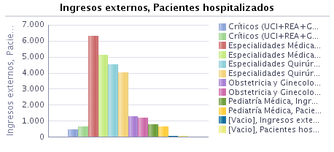 |  | 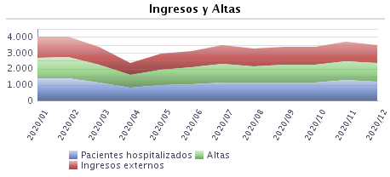

Filtros Seleccionados:

 | Fecha de movimiento - año es igual que 2020
y | Departamento es igual que GANDIA
y | Centro es igual que H. FRANCESC DE BORJA

 | Fecha de movimiento - año es igual que 2020
y | Departamento es igual que GANDIA
y | Centro es igual que H. FRANCESC DE BORJA

InformeREsumenCIR
 | 2020 | 2020
 |  | Enero | Febrero | Marzo | Abril | Mayo | Junio | Julio | Agosto | Septiembre | Octubre | Noviembre | Diciembre
Ingresos Externos | 1,424 | 129 | 153 | 103 | 69 | 94 | 115 | 124 | 119 | 111 | 115 | 161 | 131
Indice de Dependencia | 1.90 | 1.55 | 1.31 | 1.94 | 2.90 | 1.06 | 3.48 | 1.61 | 2.52 | 1.80 | 0.87 | 1.86 | 2.29
Pacientes hospitalizados | 1,327 | 151 | 166 | 123 | 80 | 100 | 132 | 129 | 139 | 132 | 134 | 178 | 152
Estancia Media | 5.40 | 4.68 | 5.36 | 6.23 | 6.67 | 5.14 | 4.95 | 4.97 | 5.55 | 5.97 | 5.80 | 4.38 | 5.84
Altas | 1,478 | 126 | 154 | 115 | 72 | 93 | 126 | 119 | 128 | 111 | 136 | 158 | 140
% Derivaciones a HACLE | 0.00% | 0.00% | 0.00% | 0.00% | 0.00% | 0.00% | 0.00% | 0.00% | 0.00% | 0.00% | 0.00% | 0.00% | 0.00%
% Derivaciones a UHD | 0.47% | 0.00% | 0.00% | 0.00% | 0.00% | 0.00% | 0.79% | 0.00% | 0.00% | 2.70% | 0.74% | 0.63% | 0.71%
% Traslados | 1.83% | 2.38% | 3.25% | 0.00% | 9.72% | 3.23% | 0.79% | 1.68% | 3.13% | 0.90% | 0.00% | 0.00% | 0.71%
% Readmisiones | 1.97% | 0.00% | 2.61% | 0.00% | 14.49% | 0.00% | 0.00% | 0.81% | 0.00% | 1.80% | 0.00% | 3.11% | 4.58%

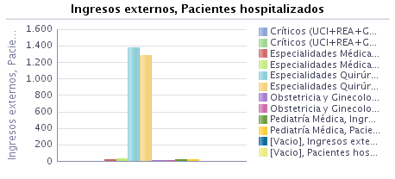 |  | 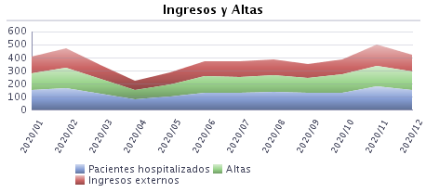

Filtros Seleccionados:

 | Fecha de movimiento - año es igual que 2020
y | Descripción Servicio Homologado es igual que CIRUGÍA GENERAL
y | Departamento es igual que GANDIA
y | Centro es igual que H. FRANCESC DE BORJA

InformeResumenCOT
 | 2020 | 2020
 |  | Enero | Febrero | Marzo | Abril | Mayo | Junio | Julio | Agosto | Septiembre | Octubre | Noviembre | Diciembre
Ingresos Externos | 1,218 | 108 | 124 | 77 | 43 | 74 | 98 | 130 | 115 | 110 | 98 | 132 | 109
Indice de Dependencia | 2.55 | 2.78 | 2.42 | 0.00 | 6.98 | 1.35 | 1.02 | 2.31 | 6.09 | 1.82 | 4.08 | 3.03 | 0.00
Pacientes hospitalizados | 1,168 | 124 | 130 | 87 | 44 | 77 | 101 | 139 | 124 | 125 | 107 | 142 | 125
Estancia Media | 5.01 | 5.94 | 5.29 | 4.65 | 3.81 | 4.82 | 4.76 | 4.70 | 4.80 | 5.18 | 5.10 | 4.67 | 5.48
Altas | 1,233 | 108 | 125 | 88 | 37 | 71 | 97 | 125 | 116 | 115 | 100 | 126 | 125
% Derivaciones a HACLE | 0.97% | 1.85% | 0.80% | 1.14% | 0.00% | 0.00% | 0.00% | 0.80% | 0.86% | 1.74% | 2.00% | 0.00% | 1.60%
% Derivaciones a UHD | 0.16% | 0.00% | 0.00% | 0.00% | 0.00% | 0.00% | 0.00% | 0.00% | 0.00% | 0.00% | 0.00% | 0.00% | 1.60%
% Traslados | 1.54% | 0.00% | 0.00% | 1.14% | 0.00% | 1.41% | 3.09% | 2.40% | 3.45% | 2.61% | 0.00% | 1.59% | 1.60%
% Readmisiones | 3.37% | 0.00% | 2.42% | 5.19% | 0.00% | 0.00% | 1.02% | 8.46% | 0.00% | 0.00% | 7.14% | 0.00% | 13.76%

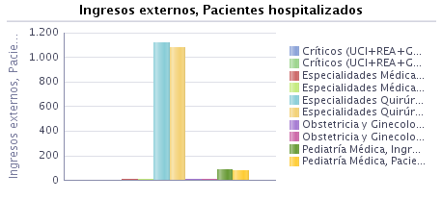 |  | 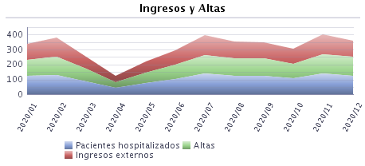

Filtros Seleccionados:

 | Fecha de movimiento - año es igual que 2020
y | Descripción Servicio Homologado es igual que CIRUGÍA ORTOPÉDICA Y TRAUMATOLOGÍA
y | Departamento es igual que GANDIA
y | Centro es igual que H. FRANCESC DE BORJA

InformeResumenHEM
 | 2020 | 2020
 |  | Enero | Febrero | Marzo | Abril | Mayo | Junio | Julio | Agosto | Septiembre | Octubre | Noviembre | Diciembre
Ingresos Externos | 130 | 16 | 9 | 10 | 5 | 11 | 12 | 14 | 17 | 8 | 10 | 10 | 8
Indice de Dependencia | 0.00 | 0.00 | 0.00 | 0.00 | 0.00 | 0.00 | 0.00 | 0.00 | 0.00 | 0.00 | 0.00 | 0.00 | 0.00
Pacientes hospitalizados | 101 | 22 | 16 | 11 | 8 | 13 | 11 | 13 | 17 | 17 | 13 | 14 | 13
Estancia Media | 7.21 | 6.54 | 6.58 | 7.17 | 6.63 | 7.27 | 5.13 | 5.64 | 6.47 | 9.14 | 6.50 | 9.75 | 10.58
Altas | 157 | 13 | 19 | 12 | 8 | 11 | 15 | 14 | 15 | 14 | 12 | 12 | 12
% Derivaciones a HACLE | 0.00% | 0.00% | 0.00% | 0.00% | 0.00% | 0.00% | 0.00% | 0.00% | 0.00% | 0.00% | 0.00% | 0.00% | 0.00%
% Derivaciones a UHD | 4.46% | 0.00% | 5.26% | 0.00% | 0.00% | 18.18% | 0.00% | 7.14% | 0.00% | 7.14% | 0.00% | 0.00% | 16.67%
% Traslados | 1.91% | 0.00% | 5.26% | 8.33% | 0.00% | 0.00% | 0.00% | 0.00% | 0.00% | 7.14% | 0.00% | 0.00% | 0.00%
% Readmisiones | 4.62% | 0.00% | 0.00% | 0.00% | 0.00% | 0.00% | 0.00% | 0.00% | 35.29% | 0.00% | 0.00% | 0.00% | 0.00%

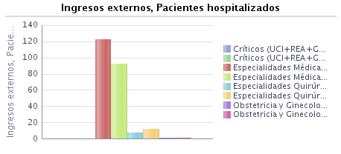 |  | 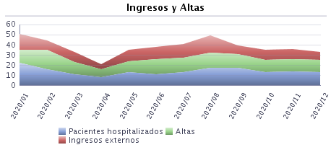

Filtros Seleccionados:

 | Fecha de movimiento - año es igual que 2020
y | Descripción Servicio Homologado es igual que HEMATOLOGÍA
y | Departamento es igual que GANDIA
y | Centro es igual que H. FRANCESC DE BORJA

InformeREsumenGIOBS
 | 2020 | 2020
 |  | Enero | Febrero | Marzo | Abril | Mayo | Junio | Julio | Agosto | Septiembre | Octubre | Noviembre | Diciembre
Ingresos Externos | 1,452 | 130 | 128 | 128 | 101 | 126 | 129 | 139 | 93 | 120 | 135 | 130 | 93
Indice de Dependencia | 2.34 | 3.08 | 3.91 | 1.56 | 0.00 | 2.38 | 1.55 | 4.32 | 3.23 | 2.50 | 0.00 | 1.54 | 4.30
Pacientes hospitalizados | 1,327 | 136 | 132 | 131 | 98 | 114 | 118 | 130 | 97 | 119 | 136 | 131 | 91
Estancia Media | 2.45 | 2.93 | 2.80 | 2.64 | 2.21 | 2.05 | 2.25 | 2.39 | 2.69 | 2.42 | 2.50 | 2.26 | 2.33
Altas | 1,455 | 122 | 128 | 131 | 107 | 126 | 128 | 135 | 95 | 118 | 133 | 131 | 101
% Derivaciones a HACLE | 0.00% | 0.00% | 0.00% | 0.00% | 0.00% | 0.00% | 0.00% | 0.00% | 0.00% | 0.00% | 0.00% | 0.00% | 0.00%
% Derivaciones a UHD | 0.69% | 0.00% | 0.00% | 0.00% | 0.93% | 0.00% | 0.00% | 1.48% | 0.00% | 1.69% | 0.75% | 0.76% | 2.97%
% Traslados | 1.03% | 1.64% | 0.00% | 1.53% | 0.00% | 0.00% | 2.34% | 0.74% | 2.11% | 0.85% | 1.50% | 1.53% | 0.00%
% Readmisiones | 0.96% | 1.54% | 0.00% | 0.00% | 0.00% | 0.00% | 5.43% | 0.72% | 2.15% | 0.00% | 1.48% | 0.00% | 0.00%

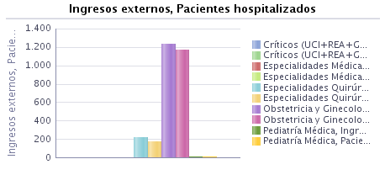 |  | 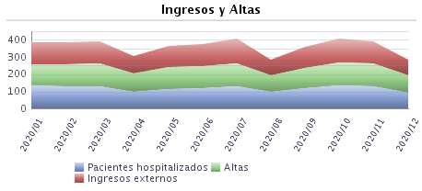

Filtros Seleccionados:

 | Fecha de movimiento - año es igual que 2020
y | Descripción Servicio Agregado es igual que GINECOLOGÍA-OBSTETRICIA
y | Departamento es igual que GANDIA
y | Centro es igual que H. FRANCESC DE BORJA

 | 2020 | 2020
 |  | Enero | Febrero | Marzo | Abril | Mayo | Junio | Julio | Agosto | Septiembre | Octubre | Noviembre | Diciembre
Ingresos Externos | 334 | 33 | 25 | 20 | 25 | 34 | 30 | 35 | 10 | 26 | 28 | 38 | 30
Indice de Dependencia | 3.59 | 3.03 | 4.00 | 0.00 | 0.00 | 2.94 | 0.00 | 11.43 | 10.00 | 0.00 | 0.00 | 5.26 | 6.67
Pacientes hospitalizados | 261 | 34 | 25 | 20 | 17 | 21 | 20 | 28 | 12 | 20 | 29 | 34 | 22
Estancia Media | 2.11 | 2.65 | 2.54 | 2.29 | 1.48 | 1.53 | 1.68 | 1.65 | 3.85 | 2.74 | 2.93 | 1.95 | 1.37
Altas | 336 | 31 | 26 | 21 | 25 | 34 | 31 | 34 | 13 | 23 | 29 | 39 | 30
% Derivaciones a HACLE | 0.00% | 0.00% | 0.00% | 0.00% | 0.00% | 0.00% | 0.00% | 0.00% | 0.00% | 0.00% | 0.00% | 0.00% | 0.00%
% Derivaciones a UHD | 0.30% | 0.00% | 0.00% | 0.00% | 0.00% | 0.00% | 0.00% | 0.00% | 0.00% | 4.35% | 0.00% | 0.00% | 0.00%
% Traslados | 0.89% | 0.00% | 0.00% | 0.00% | 0.00% | 0.00% | 3.23% | 0.00% | 7.69% | 0.00% | 0.00% | 2.56% | 0.00%
% Readmisiones | 1.50% | 0.00% | 0.00% | 0.00% | 0.00% | 0.00% | 10.00% | 2.86% | 0.00% | 0.00% | 3.57% | 0.00% | 0.00%

Filtros Seleccionados:

 | Fecha de movimiento - año es igual que 2020
y | Descripción Servicio Homologado es igual que GINECOLOGÍA

 | 2020 | 2020
 |  | Enero | Febrero | Marzo | Abril | Mayo | Junio | Julio | Agosto | Septiembre | Octubre | Noviembre | Diciembre
Ingresos Externos | 1,118 | 97 | 103 | 108 | 76 | 92 | 99 | 104 | 83 | 94 | 107 | 92 | 63
Indice de Dependencia | 1.97 | 3.09 | 3.88 | 1.85 | 0.00 | 2.17 | 2.02 | 1.92 | 2.41 | 3.19 | 0.00 | 0.00 | 3.17
Pacientes hospitalizados | 1,083 | 103 | 108 | 112 | 82 | 93 | 98 | 104 | 85 | 99 | 107 | 97 | 70
Estancia Media | 2.56 | 3.02 | 2.87 | 2.71 | 2.43 | 2.24 | 2.43 | 2.64 | 2.51 | 2.34 | 2.38 | 2.39 | 2.73
Altas | 1,119 | 91 | 102 | 110 | 82 | 92 | 97 | 101 | 82 | 95 | 104 | 92 | 71
% Derivaciones a HACLE | 0.00% | 0.00% | 0.00% | 0.00% | 0.00% | 0.00% | 0.00% | 0.00% | 0.00% | 0.00% | 0.00% | 0.00% | 0.00%
% Derivaciones a UHD | 0.80% | 0.00% | 0.00% | 0.00% | 1.22% | 0.00% | 0.00% | 1.98% | 0.00% | 1.05% | 0.96% | 1.09% | 4.23%
% Traslados | 1.07% | 2.20% | 0.00% | 1.82% | 0.00% | 0.00% | 2.06% | 0.99% | 1.22% | 1.05% | 1.92% | 1.09% | 0.00%
% Readmisiones | 0.81% | 2.06% | 0.00% | 0.00% | 0.00% | 0.00% | 4.04% | 0.00% | 2.41% | 0.00% | 0.93% | 0.00% | 0.00%

Filtros Seleccionados:

 | Fecha de movimiento - año es igual que 2020
y | Descripción Servicio Homologado es igual que OBSTETRICIA

InformeResuminUMI
 | 2020 | 2020
 |  | Enero | Febrero | Marzo | Abril | Mayo | Junio | Julio | Agosto | Septiembre | Octubre | Noviembre | Diciembre
Ingresos Externos | 481 | 34 | 35 | 31 | 31 | 42 | 45 | 46 | 42 | 45 | 30 | 54 | 46
Indice de Dependencia | 3.95 | 0.00 | 8.57 | 0.00 | 0.00 | 4.76 | 0.00 | 0.00 | 4.76 | 4.44 | 10.00 | 7.41 | 6.52
Pacientes hospitalizados | 673 | 67 | 53 | 63 | 53 | 59 | 59 | 60 | 58 | 59 | 57 | 94 | 96
Estancia Media | 5.81 | 3.11 | 3.56 | 6.31 | 7.74 | 3.80 | 5.00 | 5.05 | 2.25 | 8.71 | 5.50 | 5.25 | 6.92
Altas | 171 | 9 | 9 | 13 | 19 | 10 | 12 | 22 | 4 | 17 | 6 | 24 | 26
% Derivaciones a HACLE | 0.00% | 0.00% | 0.00% | 0.00% | 0.00% | 0.00% | 0.00% | 0.00% | 0.00% | 0.00% | 0.00% | 0.00% | 0.00%
% Derivaciones a UHD | 0.00% | 0.00% | 0.00% | 0.00% | 0.00% | 0.00% | 0.00% | 0.00% | 0.00% | 0.00% | 0.00% | 0.00% | 0.00%
% Traslados | 21.64% | 22.22% | 44.44% | 23.08% | 21.05% | 20.00% | 16.67% | 9.09% | 50.00% | 17.65% | 66.67% | 20.83% | 15.38%
% Readmisiones | 1.87% | 0.00% | 8.57% | 0.00% | 0.00% | 0.00% | 4.44% | 0.00% | 0.00% | 2.22% | 6.67% | 1.85% | 0.00%

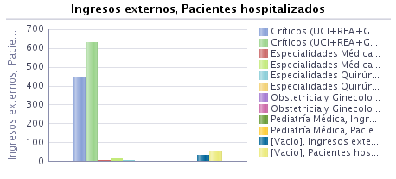 |  | 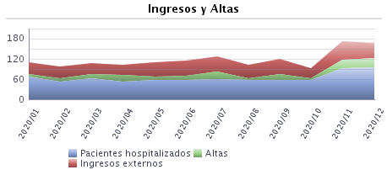

Filtros Seleccionados:

 | Fecha de movimiento - año es igual que 2020
y | Descripción Servicio Homologado es igual que MEDICINA INTENSIVA
y | Departamento es igual que GANDIA
y | Centro es igual que H. FRANCESC DE BORJA

HojaInformeResumenMIN3
 | 2020 | 2020
 |  | Enero | Febrero | Marzo | Abril | Mayo | Junio | Julio | Agosto | Septiembre | Octubre | Noviembre | Diciembre
Ingresos Externos | 6,456 | 576 | 554 | 513 | 416 | 519 | 465 | 539 | 582 | 547 | 565 | 568 | 612
Indice de Dependencia | 2.21 | 1.56 | 1.26 | 1.95 | 1.92 | 1.93 | 3.44 | 2.97 | 4.12 | 2.01 | 2.30 | 1.58 | 1.63
Pacientes hospitalizados | 5,273 | 705 | 651 | 616 | 511 | 596 | 541 | 586 | 658 | 645 | 617 | 658 | 738
Estancia Media | 6.93 | 7.30 | 6.99 | 7.24 | 7.23 | 6.94 | 6.53 | 6.46 | 6.09 | 7.05 | 6.80 | 7.19 | 7.28
Altas | 6,645 | 623 | 575 | 535 | 452 | 504 | 501 | 575 | 538 | 610 | 555 | 555 | 622
% Derivaciones a HACLE | 1.46% | 1.28% | 1.22% | 1.68% | 1.55% | 2.18% | 1.20% | 1.04% | 1.30% | 1.31% | 1.26% | 2.16% | 1.45%
% Derivaciones a UHD | 7.24% | 1.77% | 0.52% | 4.86% | 21.90% | 3.57% | 1.80% | 2.43% | 1.67% | 7.54% | 6.31% | 16.76% | 18.97%
% Traslados | 1.81% | 2.09% | 1.74% | 1.87% | 1.11% | 2.18% | 3.19% | 1.74% | 2.42% | 1.48% | 1.26% | 1.08% | 1.61%
% Readmisiones | 3.39% | 2.60% | 5.23% | 1.56% | 1.44% | 3.66% | 6.88% | 3.90% | 3.09% | 1.83% | 6.90% | 3.70% | 0.16%

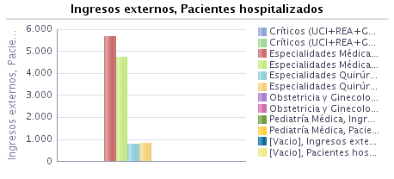 |  | 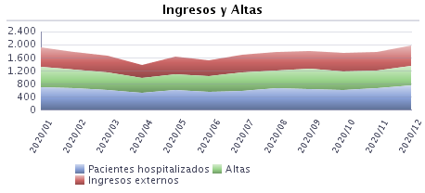

Filtros Seleccionados:

 | Fecha de movimiento - año es igual que 2020
y | Descripción Servicio Homologado es igual que MEDICINA INTERNA
y | Departamento es igual que GANDIA
y | Centro es igual que H. FRANCESC DE BORJA

InformeResumenNEN_PED
 | 2020 | 2020
 |  | Enero | Febrero | Marzo | Abril | Mayo | Junio | Julio | Agosto | Septiembre | Octubre | Noviembre | Diciembre
Ingresos Externos | 128 | 19 | 12 | 15 | 12 | 8 | 10 | 5 | 10 | 8 | 12 | 13 | 4
Indice de Dependencia | 3.91 | 0.00 | 0.00 | 0.00 | 0.00 | 12.50 | 20.00 | 0.00 | 0.00 | 12.50 | 0.00 | 0.00 | 25.00
Pacientes hospitalizados | 108 | 19 | 13 | 14 | 10 | 8 | 10 | 7 | 8 | 8 | 12 | 10 | 5
Estancia Media | 4.93 | 4.65 | 7.69 | 5.06 | 2.62 | 4.38 | 5.56 | 7.86 | 5.13 | 6.22 | 3.33 | 2.67 | 6.60
Altas | 129 | 17 | 13 | 16 | 13 | 8 | 9 | 7 | 8 | 9 | 12 | 12 | 5
% Derivaciones a HACLE | 0.00% | 0.00% | 0.00% | 0.00% | 0.00% | 0.00% | 0.00% | 0.00% | 0.00% | 0.00% | 0.00% | 0.00% | 0.00%
% Derivaciones a UHD | 0.00% | 0.00% | 0.00% | 0.00% | 0.00% | 0.00% | 0.00% | 0.00% | 0.00% | 0.00% | 0.00% | 0.00% | 0.00%
% Traslados | 15.50% | 23.53% | 23.08% | 12.50% | 15.38% | 0.00% | 0.00% | 0.00% | 25.00% | 22.22% | 16.67% | 16.67% | 20.00%
% Readmisiones | 8.59% | 31.58% | 0.00% | 0.00% | 0.00% | 0.00% | 0.00% | 100.00% | 0.00% | 0.00% | 0.00% | 0.00% | 0.00%

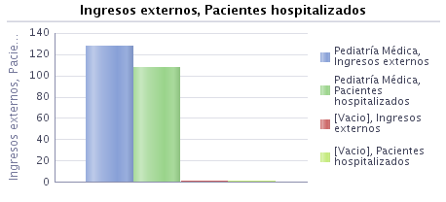 |  | 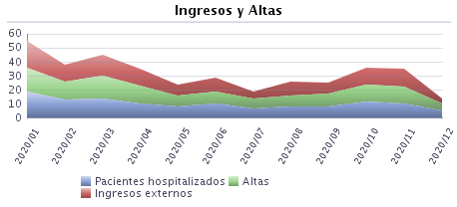

Filtros Seleccionados:

 | Fecha de movimiento - año es igual que 2020
y | Descripción Servicio Homologado es igual que NEONATOLOGÍA
y | Departamento es igual que GANDIA
y | Centro es igual que H. FRANCESC DE BORJA

 | 2020 | 2020
 |  | Enero | Febrero | Marzo | Abril | Mayo | Junio | Julio | Agosto | Septiembre | Octubre | Noviembre | Diciembre
Ingresos Externos | 487 | 70 | 57 | 56 | 18 | 30 | 35 | 48 | 32 | 31 | 41 | 42 | 27
Indice de Dependencia | 3.08 | 0.00 | 3.51 | 1.79 | 0.00 | 0.00 | 0.00 | 8.33 | 12.50 | 9.68 | 0.00 | 2.38 | 0.00
Pacientes hospitalizados | 378 | 62 | 51 | 54 | 15 | 24 | 29 | 43 | 25 | 25 | 37 | 35 | 24
Estancia Media | 2.10 | 2.01 | 2.44 | 2.70 | 2.50 | 1.68 | 1.85 | 1.44 | 1.69 | 2.52 | 2.90 | 1.60 | 1.86
Altas | 487 | 70 | 57 | 57 | 18 | 31 | 33 | 50 | 32 | 29 | 39 | 42 | 29
% Derivaciones a HACLE | 0.00% | 0.00% | 0.00% | 0.00% | 0.00% | 0.00% | 0.00% | 0.00% | 0.00% | 0.00% | 0.00% | 0.00% | 0.00%
% Derivaciones a UHD | 1.23% | 0.00% | 0.00% | 0.00% | 0.00% | 0.00% | 0.00% | 0.00% | 0.00% | 3.45% | 0.00% | 4.76% | 10.34%
% Traslados | 4.11% | 5.71% | 8.77% | 1.75% | 5.56% | 3.23% | 6.06% | 4.00% | 0.00% | 0.00% | 2.56% | 7.14% | 0.00%
% Readmisiones | 4.31% | 0.00% | 1.75% | 12.50% | 0.00% | 0.00% | 22.86% | 6.25% | 6.25% | 0.00% | 0.00% | 0.00% | 0.00%

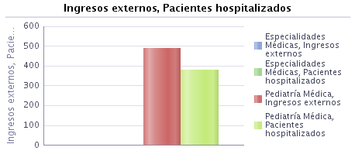 |  | 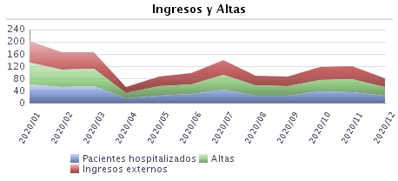

Filtros Seleccionados:

 | Fecha de movimiento - año es igual que 2020
y | Descripción Servicio Homologado es igual que PEDIATRÍA ESPECIALIZADA
y | Departamento es igual que GANDIA
y | Centro es igual que H. FRANCESC DE BORJA

InformeResumenOFT
 | 2020 | 2020
 |  | Enero | Febrero | Marzo | Abril | Mayo | Junio | Julio | Agosto | Septiembre | Octubre | Noviembre
Ingresos Externos | 51 | 10 | 5 | 6 | 2 | 3 | 4 | 6 | 5 | 4 | 4 | 2
Indice de Dependencia | 0.00 | 0.00 | 0.00 | 0.00 | 0.00 | 0.00 | 0.00 | 0.00 | 0.00 | 0.00 | 0.00 | 0.00
Pacientes hospitalizados | 46 | 10 | 6 | 6 | 1 | 2 | 4 | 5 | 5 | 3 | 4 | 2
Estancia Media | 1.49 | 2.00 | 2.33 | 1.20 | 1.00 | 0.67 | 1.25 | 0.83 | 1.60 | 0.75 | 2.25 | 1.50
Altas | 51 | 9 | 6 | 5 | 3 | 3 | 4 | 6 | 5 | 4 | 4 | 2
% Derivaciones a HACLE | 0.00% | 0.00% | 0.00% | 0.00% | 0.00% | 0.00% | 0.00% | 0.00% | 0.00% | 0.00% | 0.00% | 0.00%
% Derivaciones a UHD | 1.96% | 0.00% | 0.00% | 0.00% | 0.00% | 0.00% | 25.00% | 0.00% | 0.00% | 0.00% | 0.00% | 0.00%
% Traslados | 0.00% | 0.00% | 0.00% | 0.00% | 0.00% | 0.00% | 0.00% | 0.00% | 0.00% | 0.00% | 0.00% | 0.00%
% Readmisiones | 0.00% | 0.00% | 0.00% | 0.00% | 0.00% | 0.00% | 0.00% | 0.00% | 0.00% | 0.00% | 0.00% | 0.00%

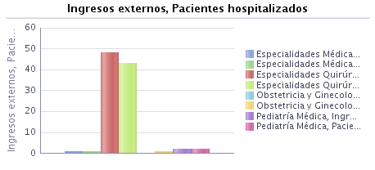 |  | 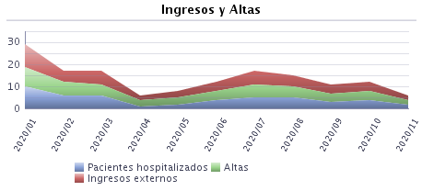

Filtros Seleccionados:

 | Fecha de movimiento - año es igual que 2020
y | Descripción Servicio Homologado es igual que OFTALMOLOGÍA
y | Departamento es igual que GANDIA
y | Centro es igual que H. FRANCESC DE BORJA

InformeResumenORL
 | 2020 | 2020
 |  | Enero | Febrero | Marzo | Abril | Mayo | Junio | Julio | Agosto | Septiembre | Octubre | Noviembre | Diciembre
Ingresos Externos | 195 | 23 | 24 | 10 | 4 | 17 | 21 | 14 | 13 | 15 | 20 | 24 | 10
Indice de Dependencia | 3.08 | 4.35 | 8.33 | 0.00 | 0.00 | 0.00 | 0.00 | 0.00 | 0.00 | 0.00 | 5.00 | 8.33 | 0.00
Pacientes hospitalizados | 170 | 22 | 26 | 8 | 4 | 11 | 21 | 15 | 13 | 13 | 20 | 23 | 12
Estancia Media | 2.72 | 2.25 | 2.96 | 1.70 | 3.40 | 1.56 | 2.65 | 2.53 | 3.50 | 2.50 | 3.04 | 2.41 | 4.57
Altas | 198 | 20 | 25 | 10 | 5 | 16 | 20 | 17 | 12 | 14 | 23 | 22 | 14
% Derivaciones a HACLE | 0.00% | 0.00% | 0.00% | 0.00% | 0.00% | 0.00% | 0.00% | 0.00% | 0.00% | 0.00% | 0.00% | 0.00% | 0.00%
% Derivaciones a UHD | 0.00% | 0.00% | 0.00% | 0.00% | 0.00% | 0.00% | 0.00% | 0.00% | 0.00% | 0.00% | 0.00% | 0.00% | 0.00%
% Traslados | 1.01% | 0.00% | 0.00% | 0.00% | 0.00% | 0.00% | 0.00% | 0.00% | 0.00% | 0.00% | 0.00% | 4.55% | 7.14%
% Readmisiones | 1.03% | 8.70% | 0.00% | 0.00% | 0.00% | 0.00% | 0.00% | 0.00% | 0.00% | 0.00% | 0.00% | 0.00% | 0.00%

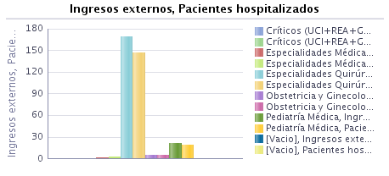 |  | 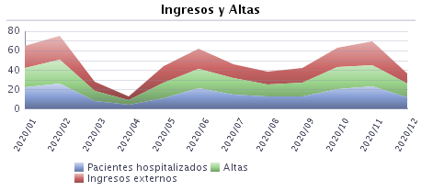

Filtros Seleccionados:

 | Fecha de movimiento - año es igual que 2020
y | Descripción Servicio Homologado es igual que OTORRINOLARINGOLOGÍA
y | Departamento es igual que GANDIA
y | Centro es igual que H. FRANCESC DE BORJA

InformeResumenPSQI
 | 2020 | 2020
 |  | Enero | Febrero | Marzo | Abril | Mayo | Junio | Julio | Agosto | Septiembre | Octubre | Noviembre | Diciembre
Ingresos Externos | 187 | 15 | 19 | 13 | 14 | 14 | 11 | 20 | 24 | 18 | 11 | 13 | 15
Indice de Dependencia | 10.16 | 6.67 | 10.53 | 38.46 | 7.14 | 0.00 | 27.27 | 10.00 | 8.33 | 0.00 | 18.18 | 0.00 | 6.67
Pacientes hospitalizados | 150 | 19 | 24 | 17 | 15 | 21 | 11 | 24 | 29 | 21 | 15 | 16 | 16
Estancia Media | 9.93 | 12.43 | 10.79 | 9.17 | 12.57 | 10.22 | 11.33 | 9.24 | 9.04 | 8.15 | 10.00 | 10.92 | 8.29
Altas | 189 | 14 | 19 | 18 | 7 | 18 | 12 | 17 | 25 | 20 | 12 | 13 | 14
% Derivaciones a HACLE | 1.06% | 7.14% | 0.00% | 0.00% | 0.00% | 0.00% | 0.00% | 0.00% | 0.00% | 0.00% | 0.00% | 7.69% | 0.00%
% Derivaciones a UHD | 1.59% | 0.00% | 0.00% | 5.56% | 14.29% | 5.56% | 0.00% | 0.00% | 0.00% | 0.00% | 0.00% | 0.00% | 0.00%
% Traslados | 2.65% | 0.00% | 0.00% | 5.56% | 14.29% | 0.00% | 0.00% | 0.00% | 0.00% | 0.00% | 16.67% | 0.00% | 7.14%
% Readmisiones | 9.63% | 46.67% | 0.00% | 0.00% | 0.00% | 0.00% | 0.00% | 25.00% | 0.00% | 0.00% | 0.00% | 0.00% | 40.00%

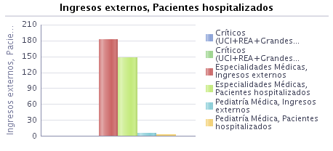 |  | 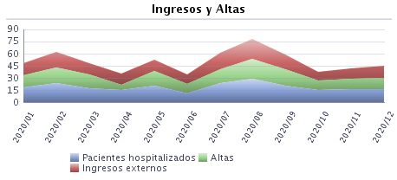

Filtros Seleccionados:

 | Fecha de movimiento - año es igual que 2020
y | Descripción Servicio Homologado es igual que PSIQUIATRÍA
y | Departamento es igual que GANDIA
y | Centro es igual que H. FRANCESC DE BORJA

InformeResumenUCE
 | 2020 | 2020
 |  | Enero | Febrero | Marzo
Ingresos Externos | 237 | 87 | 95 | 55
Indice de Dependencia | 2.11 | 3.45 | 1.05 | 1.82
Pacientes hospitalizados | 227 | 89 | 96 | 57
Estancia Media | 3.12 | 3.27 | 3.01 | 3.08
Altas | 220 | 77 | 90 | 53
% Derivaciones a HACLE | 0.00% | 0.00% | 0.00% | 0.00%
% Derivaciones a UHD | 1.36% | 2.60% | 1.11% | 0.00%
% Traslados | 0.00% | 0.00% | 0.00% | 0.00%
% Readmisiones | 3.38% | 6.90% | 2.11% | 0.00%

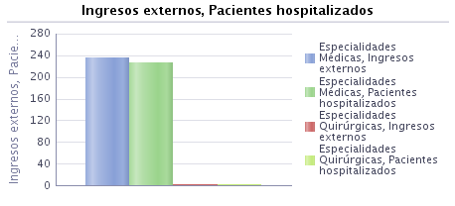 |  | 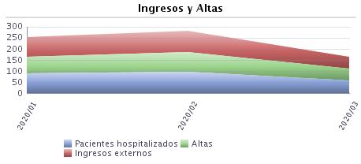

Filtros Seleccionados:

 | Fecha de movimiento - año es igual que 2020
y | Descripción Servicio Homologado es igual que UNIDAD CORTA ESTANCIA
y | Departamento es igual que GANDIA
y | Centro es igual que H. FRANCESC DE BORJA

InformeREsumenURO
 | 2020 | 2020
 |  | Enero | Febrero | Marzo | Abril | Mayo | Junio | Julio | Agosto | Septiembre | Octubre | Noviembre | Diciembre
Ingresos Externos | 828 | 83 | 102 | 56 | 49 | 52 | 87 | 69 | 50 | 68 | 67 | 98 | 47
Indice de Dependencia | 1.57 | 1.20 | 2.94 | 3.57 | 0.00 | 0.00 | 1.15 | 0.00 | 4.00 | 1.47 | 1.49 | 1.02 | 2.13
Pacientes hospitalizados | 660 | 89 | 106 | 63 | 49 | 56 | 93 | 77 | 52 | 66 | 66 | 93 | 59
Estancia Media | 3.77 | 4.24 | 3.29 | 3.88 | 3.27 | 3.90 | 4.07 | 4.01 | 3.74 | 3.73 | 3.29 | 3.23 | 4.88
Altas | 856 | 83 | 105 | 65 | 44 | 61 | 75 | 86 | 53 | 59 | 78 | 88 | 59
% Derivaciones a HACLE | 0.12% | 1.20% | 0.00% | 0.00% | 0.00% | 0.00% | 0.00% | 0.00% | 0.00% | 0.00% | 0.00% | 0.00% | 0.00%
% Derivaciones a UHD | 1.17% | 1.20% | 0.00% | 1.54% | 4.55% | 0.00% | 2.67% | 0.00% | 1.89% | 1.69% | 0.00% | 0.00% | 3.39%
% Traslados | 0.12% | 0.00% | 0.00% | 0.00% | 0.00% | 0.00% | 0.00% | 0.00% | 0.00% | 0.00% | 1.28% | 0.00% | 0.00%
% Readmisiones | 3.99% | 0.00% | 3.92% | 12.50% | 0.00% | 1.92% | 0.00% | 0.00% | 0.00% | 2.94% | 2.99% | 17.35% | 0.00%

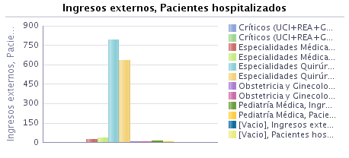 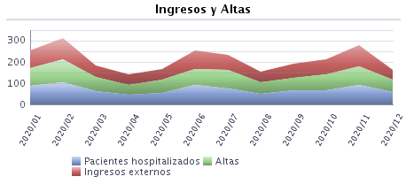

Filtros Seleccionados:

 | Fecha de movimiento - año es igual que 2020
y | Descripción Servicio Homologado es igual que UROLOGÍA
y | Departamento es igual que GANDIA
y | Centro es igual que H. FRANCESC DE BORJA

PACIENTES HOSPITALIZADOS
 |  | 2020 | 2020
 |  |  | Enero | Febrero | Marzo | Abril | Mayo | Junio | Julio | Agosto | Septiembre | Octubre | Noviembre | Diciembre
Pacientes hospitalizados |  | 10,216 | 1,399 | 1,387 | 1,164 | 825 | 999 | 1,058 | 1,151 | 1,146 | 1,160 | 1,138 | 1,288 | 1,217
Filtros Seleccionados:Centro H Francesc de Borja

 |  | Pacientes hospitalizados
 |  | 2020 | 2020
 | --- |  | Enero | Febrero | Marzo | Abril | Mayo | Junio | Julio | Agosto | Septiembre | Octubre | Noviembre | Diciembre
CIRUGÍA GENERAL |  | 1,327 | 151 | 166 | 123 | 80 | 100 | 132 | 129 | 139 | 132 | 134 | 178 | 152
CIRUGÍA ORTOPÉDICA Y TRAUMATOLOGÍA |  | 1,168 | 124 | 130 | 87 | 44 | 77 | 101 | 139 | 124 | 125 | 107 | 142 | 125
GINECOLOGÍA |  | 261 | 34 | 25 | 20 | 17 | 21 | 20 | 28 | 12 | 20 | 29 | 34 | 22
HEMATOLOGÍA |  | 101 | 22 | 16 | 11 | 8 | 13 | 11 | 13 | 17 | 17 | 13 | 14 | 13
MEDICINA INTENSIVA |  | 673 | 67 | 53 | 63 | 53 | 59 | 59 | 60 | 58 | 59 | 57 | 94 | 96
MEDICINA INTERNA |  | 5,273 | 705 | 651 | 616 | 511 | 596 | 541 | 586 | 658 | 645 | 617 | 658 | 738
NEONATOLOGÍA |  | 108 | 19 | 13 | 14 | 10 | 8 | 10 | 7 | 8 | 8 | 12 | 10 | 5
OBSTETRICIA |  | 1,083 | 103 | 108 | 112 | 82 | 93 | 98 | 104 | 85 | 99 | 107 | 97 | 70
OFTALMOLOGÍA |  | 46 | 10 | 6 | 6 | 1 | 2 | 4 | 5 | 5 | 3 | 4 | 2
OTORRINOLARINGOLOGÍA |  | 170 | 22 | 26 | 8 | 4 | 11 | 21 | 15 | 13 | 13 | 20 | 23 | 12
PEDIATRÍA ESPECIALIZADA |  | 378 | 62 | 51 | 54 | 15 | 24 | 29 | 43 | 25 | 25 | 37 | 35 | 24
PSIQUIATRÍA |  | 150 | 19 | 24 | 17 | 15 | 21 | 11 | 24 | 29 | 21 | 15 | 16 | 16
UNIDAD CORTA ESTANCIA |  | 227 | 89 | 96 | 57
UROLOGÍA |  | 660 | 89 | 106 | 63 | 49 | 56 | 93 | 77 | 52 | 66 | 66 | 93 | 59

Filtros Seleccionados:
 | Fecha de movimiento - año es igual que 2020
y | Departamento es igual que GANDIA
y | Centro es igual que H. FRANCESC DE BORJA

 |  |  | Enero | Febrero | Marzo | Abril | Mayo | Junio | Julio | Agosto | Septiembre | Octubre | Noviembre | Diciembre
 |  | total | 1,399 | 1,387 | 1,164 | 825 | 999 | 1,058 | 1,151 | 1,146 | 1,160 | 1,138 | 1,288 | 1,217
 |  | UCI | 67 | 53 | 63 | 53 | 59 | 59 | 60 | 58 | 59 | 57 | 94 | 96

ESTANCIAS
 |  | 2020 | 2020
 |  |  | Enero | Febrero | Marzo | Abril | Mayo | Junio | Julio | Agosto | Septiembre | Octubre | Noviembre | Diciembre
Estancia Media |  | 5.57 | 5.66 | 5.41 | 5.68 | 5.93 | 5.49 | 5.23 | 5.18 | 5.31 | 5.95 | 5.52 | 5.39 | 6.21
Estancias |  | 73,153 | 7,385 | 6,772 | 5,696 | 4,657 | 5,591 | 5,050 | 5,802 | 6,032 | 6,223 | 6,232 | 6,761 | 6,952
% Estancias > 15d |  | 5.00% | 5.00% | 4.00% | 5.00% | 5.00% | 5.00% | 4.00% | 4.00% | 3.00% | 6.00% | 5.00% | 5.00% | 6.00%
Pacientes estancias > 15 días |  | 678 | 71 | 53 | 58 | 46 | 52 | 44 | 50 | 38 | 70 | 56 | 64 | 76
% Estancias > 30d |  | 0.00% | 1.00% | 0.00% | 1.00% | 0.00% | 0.00% | 1.00% | 0.00% | 0.00% | 1.00% | 0.00% | 0.00% | 1.00%
Pacientes estancias > 30 días |  | 126 | 15 | 12 | 12 | 4 | 7 | 11 | 10 | 6 | 14 | 10 | 7 | 18
% Estan. preoperatoria > 2d |  | 0.81% | 2.22% | 1.29% | 0.66% | 0.00% | 0.00% | 0.00% | 0.00% | 0.88% | 1.27% | 1.14% | 0.85% | 0.67%
Interv. estancia preop. > 48h |  | 16 | 4 | 3 | 1 | 0 | 0 | 0 | 0 | 1 | 2 | 2 | 2 | 1
Estancias preoperatorias |  | 1,285 | 128 | 210 | 93 | 22 | 35 | 79 | 127 | 100 | 126 | 121 | 147 | 97
EM preoperatoria |  | 0.65 | 0.71 | 0.90 | 0.61 | 0.36 | 0.27 | 0.45 | 0.63 | 0.88 | 0.80 | 0.69 | 0.63 | 0.65
Estancia al alta |  | 73,974 | 7,307 | 7,169 | 6,352 | 4,655 | 5,228 | 5,393 | 6,081 | 5,476 | 6,668 | 6,124 | 6,393 | 7,128
CMI programada |  | 1,967 | 180 | 233 | 152 | 61 | 131 | 175 | 203 | 114 | 158 | 176 | 234 | 150
Filtros Seleccionados: Centro H Francesc de Borja

 |  |  | Estancias
 |  |  | 2020 | 2020
Tipo de Ingreso | --- |  |  | Enero | Febrero | Marzo | Abril | Mayo | Junio | Julio | Agosto | Septiembre | Octubre | Noviembre | Diciembre
Programado |  |  | 3.10 | 3.17 | 3.48 | 3.54 | 2.47 | 1.85 | 2.85 | 2.81 | 3.52 | 2.90 | 3.53 | 2.68 | 3.91
Urgente |  |  | 6.13 | 6.17 | 5.93 | 6.12 | 6.31 | 6.22 | 5.86 | 5.85 | 5.60 | 6.63 | 6.04 | 6.21 | 6.69
Filtros Seleccionados: Estancia Media_Tipo Ingreso

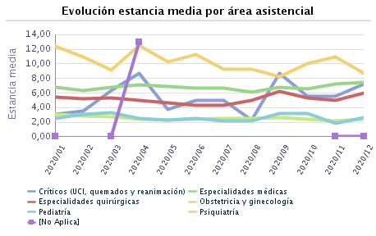
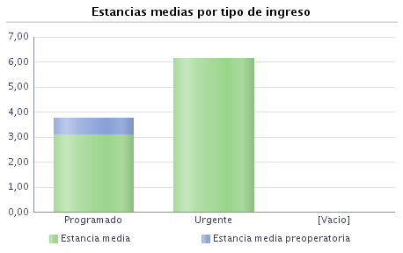
 |  |  | Estancias
 |  |  | 2020 | 2020
Servicio Homologado | --- |  |  | Enero | Febrero | Marzo | Abril | Mayo | Junio | Julio | Agosto | Septiembre | Octubre | Noviembre | Diciembre
CIRUGÍA GENERAL |  |  | 5.40 | 4.68 | 5.36 | 6.23 | 6.67 | 5.14 | 4.95 | 4.97 | 5.55 | 5.97 | 5.80 | 4.38 | 5.84
CIRUGÍA ORTOPÉDICA Y TRAUMATOLOGÍA |  |  | 5.01 | 5.94 | 5.29 | 4.65 | 3.81 | 4.82 | 4.76 | 4.70 | 4.80 | 5.18 | 5.10 | 4.67 | 5.48
GINECOLOGÍA |  |  | 2.11 | 2.65 | 2.54 | 2.29 | 1.48 | 1.53 | 1.68 | 1.65 | 3.85 | 2.74 | 2.93 | 1.95 | 1.37
HEMATOLOGÍA |  |  | 7.21 | 6.54 | 6.58 | 7.17 | 6.63 | 7.27 | 5.13 | 5.64 | 6.47 | 9.14 | 6.50 | 9.75 | 10.58
MEDICINA INTENSIVA |  |  | 5.81 | 3.11 | 3.56 | 6.31 | 7.74 | 3.80 | 5.00 | 5.05 | 2.25 | 8.71 | 5.50 | 5.25 | 6.92
MEDICINA INTERNA |  |  | 6.93 | 7.30 | 6.99 | 7.24 | 7.23 | 6.94 | 6.53 | 6.46 | 6.09 | 7.05 | 6.80 | 7.19 | 7.28
NEONATOLOGÍA |  |  | 4.93 | 4.65 | 7.69 | 5.06 | 2.62 | 4.38 | 5.56 | 7.86 | 5.13 | 6.22 | 3.33 | 2.67 | 6.60
OBSTETRICIA |  |  | 2.56 | 3.02 | 2.87 | 2.71 | 2.43 | 2.24 | 2.43 | 2.64 | 2.51 | 2.34 | 2.38 | 2.39 | 2.73
OFTALMOLOGÍA |  |  | 1.49 | 2.00 | 2.33 | 1.20 | 1.00 | 0.67 | 1.25 | 0.83 | 1.60 | 0.75 | 2.25 | 1.50
OTORRINOLARINGOLOGÍA |  |  | 2.72 | 2.25 | 2.96 | 1.70 | 3.40 | 1.56 | 2.65 | 2.53 | 3.50 | 2.50 | 3.04 | 2.41 | 4.57
PEDIATRÍA ESPECIALIZADA |  |  | 2.10 | 2.01 | 2.44 | 2.70 | 2.50 | 1.68 | 1.85 | 1.44 | 1.69 | 2.52 | 2.90 | 1.60 | 1.86
PSIQUIATRÍA |  |  | 9.93 | 12.43 | 10.79 | 9.17 | 12.57 | 10.22 | 11.33 | 9.24 | 9.04 | 8.15 | 10.00 | 10.92 | 8.29
UNIDAD CORTA ESTANCIA |  |  | 3.12 | 3.27 | 3.01 | 3.08
UROLOGÍA |  |  | 3.77 | 4.24 | 3.29 | 3.88 | 3.27 | 3.90 | 4.07 | 4.01 | 3.74 | 3.73 | 3.29 | 3.23 | 4.88
Filtros Seleccionados: ESTANCIA MEDIA_SERVICIO

 |  |  | Estancias
 |  |  | 2020 | 2020
Servicio Homologado | Tipo de Ingreso |  |  | Enero | Febrero | Marzo | Abril | Mayo | Junio | Julio | Agosto | Septiembre | Octubre | Noviembre | Diciembre
CIRUGÍA GENERAL | Programado |  | 3.62 | 2.89 | 3.67 | 5.30 | 4.31 | 1.82 | 2.84 | 3.84 | 3.75 | 3.09 | 5.36 | 2.31 | 4.83
 | Urgente |  | 6.68 | 6.42 | 6.57 | 6.88 | 7.34 | 7.44 | 6.70 | 5.97 | 6.92 | 7.87 | 6.16 | 6.12 | 6.34
CIRUGÍA ORTOPÉDICA Y TRAUMATOLOGÍA | Programado |  | 4.10 | 3.70 | 5.42 | 3.39 | 1.50 | 2.71 | 3.96 | 3.77 | 4.12 | 4.12 | 3.52 | 4.39 | 4.00
 | Urgente |  | 5.44 | 7.10 | 5.18 | 5.33 | 3.94 | 5.05 | 5.04 | 5.21 | 4.99 | 5.77 | 5.88 | 4.89 | 6.15
GINECOLOGÍA | Programado |  | 1.93 | 3.07 | 1.92 | 3.20 | 1.46 | 0.96 | 1.77 | 1.24 | 2.67 | 3.00 | 2.15 | 1.96 | 1.65
 | Urgente |  | 2.34 | 2.29 | 3.07 | 1.45 | 1.50 | 2.90 | 1.61 | 2.50 | 4.20 | 2.14 | 3.56 | 1.93 | 1.08
HEMATOLOGÍA | Programado |  | 5.05 | 0.00 | 7.00 |  | 6.00 | 5.00 | 4.75 | 3.00 | 4.00 | 0.00 | 4.50 | 8.00
 | Urgente |  | 7.53 | 6.54 | 6.53 | 7.17 | 6.71 | 7.78 | 5.27 | 5.85 | 8.11 | 9.14 | 6.90 | 10.10 | 10.58
MEDICINA INTENSIVA | Programado |  | 1.75 | 4.50 | 0.00 | 11.00 | 0.50 | 0.33 | 0.33 | 1.44 | 0.00 | 0.00 | 0.00 | 0.00 | 3.75
 | Urgente |  | 7.22 | 2.71 | 4.57 | 5.45 | 8.59 | 5.29 | 6.56 | 7.54 | 3.00 | 13.45 | 6.60 | 6.63 | 8.33
MEDICINA INTERNA | Programado |  | 3.17 | 5.26 | 3.61 | 2.81 | 3.00 | 2.11 | 3.86 | 1.91 | 2.68 | 2.24 | 3.21 | 2.63 | 4.66
 | Urgente |  | 7.13 | 7.37 | 7.18 | 7.47 | 7.30 | 7.21 | 6.69 | 6.72 | 6.22 | 7.33 | 7.14 | 7.45 | 7.44
NEONATOLOGÍA | Urgente |  | 4.93 | 4.65 | 7.69 | 5.06 | 2.62 | 4.38 | 5.56 | 7.86 | 5.13 | 6.22 | 3.33 | 2.67 | 6.60
OBSTETRICIA | Programado |  | 2.76 | 3.14 | 2.78 | 3.80 | 2.67 | 2.14 | 2.40 | 3.56 | 3.00 | 2.09 | 2.33 | 2.30 | 3.00
 | Urgente |  | 2.54 | 3.01 | 2.88 | 2.60 | 2.40 | 2.25 | 2.44 | 2.55 | 2.50 | 2.37 | 2.39 | 2.40 | 2.70
OFTALMOLOGÍA | Programado |  | 1.37 | 1.71 | 1.80 | 1.20 | 0.00 | 0.50 | 1.33 | 0.83 | 1.67 | 0.67 | 2.25 | 1.50
 | Urgente |  | 2.00 | 3.00 | 5.00 | 0.00 | 1.50 | 1.00 | 1.00 |  | 1.50 | 1.00
OTORRINOLARINGOLOGÍA | Programado |  | 1.99 | 2.07 | 2.95 | 1.67 | 4.00 | 0.93 | 1.24 | 1.00 | 1.57 | 1.40 | 2.44 | 1.06 | 4.80
 | Urgente |  | 5.35 | 2.80 | 3.00 | 2.00 | 1.00 | 11.00 | 10.67 | 6.20 | 6.20 | 5.25 | 5.20 | 6.00 | 4.00
PEDIATRÍA ESPECIALIZADA | Programado |  | 1.03 | 1.00 | 0.71 | 1.11 | 0.00 | 1.00 | 1.14 | 1.00 | 1.00 | 2.00 | 1.00 | 1.00 | 0.83
 | Urgente |  | 2.31 | 2.08 | 2.68 | 3.00 | 2.65 | 1.75 | 2.37 | 1.63 | 1.73 | 2.58 | 3.24 | 1.71 | 2.13
PSIQUIATRÍA | Programado |  | 4.00 |  |  |  |  |  |  |  | 4.00
 | Urgente |  | 9.96 | 12.43 | 10.79 | 9.17 | 12.57 | 10.22 | 11.33 | 9.24 | 9.25 | 8.15 | 10.00 | 10.92 | 8.29
UNIDAD CORTA ESTANCIA | Programado |  | 1.06 | 0.80 | 1.29 | 1.00
 | Urgente |  | 3.29 | 3.44 | 3.16 | 3.29
UROLOGÍA | Programado |  | 3.00 | 3.07 | 2.69 | 3.26 | 1.40 | 2.65 | 3.29 | 3.38 | 4.42 | 3.25 | 2.77 | 2.69 | 3.28
 | Urgente |  | 4.64 | 5.50 | 4.11 | 4.60 | 4.83 | 5.20 | 5.06 | 4.89 | 3.35 | 4.48 | 3.82 | 4.00 | 6.06
Filtros Seleccionados: ESTANCIA MEDIA _SERVICIO_TIPOiNGRESO

 |  |  | Estancias
 |  |  | 2020 | 2020
Motivo de Ingreso | --- |  |  | Enero | Febrero | Marzo | Abril | Mayo | Junio | Julio | Agosto | Septiembre | Octubre | Noviembre | Diciembre
Accidente Casual |  |  | 4.00 |  |  |  | 5.50 | 2.00 |  |  |  |  |  | 3.00
Accidente de Trabajo |  |  | 7.00 |  |  |  | 7.00
Accidente de Tráfico |  |  | 1.00 |  |  |  |  |  |  |  | 1.00
Autolesión |  |  | 1.50 |  |  |  |  | 2.00 |  | 1.00
COVID-sospecha |  |  | 7.58 |  |  | 4.67 | 8.37 | 7.57 | 8.00 | 8.23 | 5.97 | 7.76 | 7.48 | 7.00 | 8.23
Complic. Interv. Quir. |  |  | 2.40 | 2.29 | 2.00 | 6.00 | 2.00 | 1.00 | 2.25 | 3.00 | 4.00 | 3.00 | 2.40 | 1.38 | 2.50
Complicaciones CMA |  |  | 9.00 |  |  |  |  |  |  |  |  |  |  | 0.00 | 9.00
Complicaciones HDIA |  |  | 6.50 | 0.00 | 15.00 | 3.50 |  | 8.00 | 6.25 |  | 4.00 | 6.00 |  | 10.00
Neonato patológico |  |  | 5.46 | 5.40 | 10.00 | 4.70 | 2.54 | 5.20 | 6.14 | 14.00 | 4.33 | 8.50 | 3.00 | 2.83 | 7.25
Otras causas |  |  | 5.42 | 5.71 | 5.42 | 5.85 | 5.25 | 5.40 | 5.16 | 5.05 | 5.30 | 5.69 | 5.30 | 5.09 | 5.66
Urgente de cex |  |  | 3.69 | 3.74 | 4.30 | 3.28 | 3.21 | 3.60 | 3.73 | 3.46 | 4.08 | 3.41 | 3.23 | 4.25 | 2.20
enfermedad Común |  |  | 4.99 | 9.88 | 5.71 | 3.67 | 2.25 | 3.60 | 6.29 | 2.40 | 6.11 | 3.00 | 8.30 | 6.60 | 3.25
Filtros Seleccionados: ESTANCIA MEDIA _MOTIVO INGRESO

 |  |  | Estancias
 |  |  | 2020 | 2020
Motivo de Ingreso | Servicio Homologado |  |  | Enero | Febrero | Marzo | Abril | Mayo | Junio | Julio | Agosto | Septiembre | Octubre | Noviembre | Diciembre
Accidente Casual | CIRUGÍA ORTOPÉDICA Y TRAUMATOLOGÍA |  | 4.67 |  |  |  | 5.50 |  |  |  |  |  |  | 3.00
 | MEDICINA INTERNA |  | 2.00 |  |  |  |  | 2.00
Accidente de Trabajo | MEDICINA INTENSIVA |  | 0.00 |  |  |  | 0.00
 | MEDICINA INTERNA |  | 7.00 |  |  |  | 7.00
Accidente de Tráfico | PEDIATRÍA ESPECIALIZADA |  | 1.00 |  |  |  |  |  |  |  | 1.00
Autolesión | MEDICINA INTERNA |  | 2.00 |  |  |  |  | 2.00
 | PSIQUIATRÍA |  | 1.00 |  |  |  |  |  |  | 1.00
COVID-sospecha | CIRUGÍA GENERAL |  | 7.33 |  |  | 3.00 | 12.50 | 8.00 |  |  |  | 4.00 |  | 4.00
 | CIRUGÍA ORTOPÉDICA Y TRAUMATOLOGÍA |  | 7.00 |  |  | 3.00 |  | 0.00 | 10.00 |  |  |  | 0.00 | 10.50 | 5.00
 | HEMATOLOGÍA |  | 7.41 |  |  |  | 6.00 | 6.50 |  | 6.00 | 9.00 | 13.00 | 3.00 | 4.00 | 7.40
 | MEDICINA INTENSIVA |  | 15.18 |  |  | 1.00 | 22.00 | 5.00 |  | 0.00 | 0.00 | 47.00 | 14.00 | 13.20 | 14.89
 | MEDICINA INTERNA |  | 7.48 |  |  | 5.00 | 8.15 | 7.83 | 8.15 | 8.18 | 5.94 | 7.46 | 7.50 | 6.91 | 8.04
 | OFTALMOLOGÍA |  | 1.00 |  |  |  |  |  | 1.00
 | OTORRINOLARINGOLOGÍA |  | 9.00 |  |  |  |  |  |  |  |  |  |  | 0.00 | 9.00
 | PEDIATRÍA ESPECIALIZADA |  | 1.00 |  |  | 2.00 |  | 0.50 |  |  |  |  |  | 1.00
 | UROLOGÍA |  | 14.00 |  |  |  |  |  |  | 14.00
Complic. Interv. Quir. | CIRUGÍA GENERAL |  | 1.10 | 1.67 | 1.00 |  |  |  | 1.00 |  | 0.00 |  |  | 1.00 | 1.00
 | CIRUGÍA ORTOPÉDICA Y TRAUMATOLOGÍA |  | 2.22 | 1.00 |  |  |  |  |  |  |  | 2.00 | 2.67 | 1.00 | 3.50
 | GINECOLOGÍA |  | 1.43 |  | 1.00 |  |  |  | 1.00 |  |  |  | 1.00 | 2.00 | 2.00
 | MEDICINA INTENSIVA |  | 0.00 | 0.00 |  |  |  |  |  | 0.00 |  |  |  |  | 0.00
 | MEDICINA INTERNA |  | 4.38 | 0.00 | 5.00 | 6.00 |  |  | 6.00 | 5.00 | 0.00 | 6.00 | 3.00 | 0.00 | 4.00
 | NEONATOLOGÍA |  | 7.50 |  |  |  |  |  |  |  | 7.50
 | OBSTETRICIA |  | 6.00 | 8.00 |  |  | 4.00
 | OFTALMOLOGÍA |  | 1.00 | 1.00 |  | 0.00 | 1.00 | 1.00 |  |  | 1.00 | 1.00
 | OTORRINOLARINGOLOGÍA |  | 2.00 |  |  |  | 1.00 |  |  |  |  |  |  | 3.00
 | PEDIATRÍA ESPECIALIZADA |  | 1.00 |  | 1.00
 | UROLOGÍA |  | 1.00 |  |  |  |  |  | 0.00 | 1.00 |  |  |  | 1.00
Complicaciones CMA | MEDICINA INTENSIVA |  | 0.00 |  |  |  |  |  |  |  |  |  |  |  | 0.00
 | MEDICINA INTERNA |  | 9.00 |  |  |  |  |  |  |  |  |  |  |  | 9.00
 | UROLOGÍA |  | 0.00 |  |  |  |  |  |  |  |  |  |  | 0.00 | 0.00
Complicaciones HDIA | HEMATOLOGÍA |  | 6.13 |  |  | 3.00 |  | 8.00 | 5.00 |  | 0.00 | 6.00 |  | 10.00
 | MEDICINA INTERNA |  | 5.75 |  |  |  |  | 0.00 | 7.50 |  | 4.00
 | OBSTETRICIA |  | 4.00 |  | 0.00 | 4.00
 | PSIQUIATRÍA |  | 15.00 | 0.00 | 15.00
Neonato patológico | NEONATOLOGÍA |  | 5.52 | 5.40 | 10.00 | 4.70 | 2.67 | 5.20 | 6.14 | 14.00 | 4.33 | 8.50 | 3.00 | 2.83 | 7.25
 | PEDIATRÍA ESPECIALIZADA |  | 1.00 |  |  |  | 1.00
Otras causas | CIRUGÍA GENERAL |  | 5.44 | 4.75 | 5.39 | 6.34 | 6.50 | 5.11 | 4.95 | 5.01 | 5.69 | 5.99 | 5.81 | 4.44 | 5.93
 | CIRUGÍA ORTOPÉDICA Y TRAUMATOLOGÍA |  | 5.04 | 6.02 | 5.34 | 4.70 | 3.61 | 4.97 | 4.52 | 4.79 | 4.82 | 5.25 | 5.20 | 4.54 | 5.55
 | GINECOLOGÍA |  | 2.19 | 2.89 | 2.70 | 2.32 | 1.67 | 1.53 | 1.72 | 1.73 | 4.18 | 2.74 | 3.00 | 1.94 | 1.37
 | HEMATOLOGÍA |  | 7.52 | 6.42 | 6.31 | 8.00 | 6.83 | 8.00 | 5.10 | 7.00 | 5.08 | 9.71 | 9.00 | 10.67 | 12.86
 | MEDICINA INTENSIVA |  | 4.75 | 3.50 | 3.56 | 8.00 | 5.40 | 3.67 | 6.56 | 5.24 | 2.25 | 6.73 | 3.80 | 3.41 | 2.88
 | MEDICINA INTERNA |  | 6.80 | 7.25 | 6.99 | 7.46 | 6.46 | 6.85 | 6.43 | 6.25 | 6.09 | 6.88 | 6.51 | 7.36 | 6.80
 | NEONATOLOGÍA |  | 3.63 | 3.50 | 3.80 | 5.67 |  | 3.00 | 3.50 | 3.25 |  | 2.00 | 3.80 | 2.50 | 4.00
 | OBSTETRICIA |  | 2.49 | 2.80 | 2.74 | 2.60 | 2.41 | 2.14 | 2.40 | 2.52 | 2.48 | 2.32 | 2.38 | 2.35 | 2.71
 | OFTALMOLOGÍA |  | 1.37 | 1.71 | 1.80 | 1.20 | 0.00 | 0.50 | 1.33 | 0.83 | 1.67 | 0.67 | 2.25 | 1.50
 | OTORRINOLARINGOLOGÍA |  | 2.59 | 2.17 | 2.87 | 1.70 | 4.00 | 0.93 | 2.53 | 2.38 | 3.00 | 2.62 | 3.14 | 2.38 | 4.42
 | PEDIATRÍA ESPECIALIZADA |  | 2.13 | 2.04 | 2.47 | 2.79 | 2.79 | 1.76 | 1.85 | 1.44 | 1.63 | 2.52 | 2.90 | 1.63 | 1.86
 | PSIQUIATRÍA |  | 9.88 | 12.43 | 10.93 | 8.53 | 13.33 | 10.06 | 11.82 | 9.75 | 9.29 | 8.15 | 10.00 | 9.67 | 8.29
 | UNIDAD CORTA ESTANCIA |  | 3.13 | 3.27 | 3.05 | 3.08
 | UROLOGÍA |  | 3.77 | 4.24 | 3.29 | 3.88 | 3.27 | 3.87 | 4.04 | 3.98 | 3.79 | 3.73 | 3.29 | 3.25 | 4.88
Urgente de cex | CIRUGÍA GENERAL |  | 2.50 |  |  |  |  |  |  |  | 2.00 |  |  | 3.00 | 3.00
 | CIRUGÍA ORTOPÉDICA Y TRAUMATOLOGÍA |  | 4.54 | 6.50 | 2.00 | 3.67 | 4.50 | 2.25 | 9.00 | 3.20 | 4.25 | 3.00 | 4.00 | 7.00 | 2.00
 | GINECOLOGÍA |  | 1.40 | 1.00 | 1.50 | 3.00 | 0.00 |  |  | 1.00 | 2.00 |  |  | 2.00
 | HEMATOLOGÍA |  | 5.26 | 8.00 | 2.00 | 3.00 |  | 5.50 | 5.33 | 2.50 | 22.00 | 3.00 | 4.50 | 7.00
 | MEDICINA INTENSIVA |  | 0.11 | 0.00 |  | 0.00 | 0.00 | 0.00 | 0.33 | 0.00 |  | 0.00 |  | 0.00 | 0.00
 | MEDICINA INTERNA |  | 6.68 | 6.00 | 6.67 | 5.00 | 7.00 | 4.80 | 1.50 | 6.33 | 8.00 | 17.50 | 9.00 | 7.00
 | NEONATOLOGÍA |  | 6.00 | 0.00 | 11.00 |  |  |  |  |  |  | 1.00
 | OBSTETRICIA |  | 2.86 | 3.58 | 3.50 | 3.11 | 2.33 | 2.48 | 2.60 | 3.46 | 2.63 | 2.42 | 2.50 | 2.63 | 4.00
 | OFTALMOLOGÍA |  | 3.50 | 5.00 | 5.00 |  | 2.00 |  |  |  | 2.00
 | OTORRINOLARINGOLOGÍA |  | 4.25 | 3.00 | 4.00 |  |  | 11.00 | 5.00 | 5.00 | 6.00 | 1.00 | 1.00 |  | 2.00
 | PEDIATRÍA ESPECIALIZADA |  | 2.00 | 0.00 | 2.00 | 2.00 |  |  |  |  | 4.00
 | PSIQUIATRÍA |  | 10.25 |  | 8.67 |  | 8.00 | 13.00 | 6.00 |  | 3.00 |  | 0.00 | 26.00 | 0.00
 | UNIDAD CORTA ESTANCIA |  | 1.00 |  | 1.00
 | UROLOGÍA |  | 4.33 |  |  |  |  | 6.00 | 6.00 |  | 1.00
enfermedad Común | CIRUGÍA GENERAL |  | 3.89 | 6.00 |  | 2.00 |  | 0.00 | 7.00 | 2.50 | 2.00 |  | 4.00
 | CIRUGÍA ORTOPÉDICA Y TRAUMATOLOGÍA |  | 3.50 |  |  |  |  | 5.00 |  | 2.00
 | GINECOLOGÍA |  | 1.33 | 1.00 |  | 1.00 | 1.00 |  |  | 2.00 |  |  |  |  | 2.00
 | HEMATOLOGÍA |  | 11.00 | 0.00 | 11.00
 | MEDICINA INTENSIVA |  | 1.50 | 0.00 | 0.00 |  |  | 0.00 | 0.00 | 1.00 |  | 0.00 |  | 2.00
 | MEDICINA INTERNA |  | 7.59 | 13.60 | 9.00 | 5.50 | 5.00 | 3.50 | 6.50 | 2.75 | 7.29 | 3.00 | 12.17 | 9.67 | 4.50
 | NEONATOLOGÍA |  | 3.00 | 4.00 |  |  | 2.00
 | OBSTETRICIA |  | 2.52 |  | 2.00 | 2.70 | 2.60 | 3.00 |  | 3.00 | 2.00 |  | 2.00 | 2.00
 | PEDIATRÍA ESPECIALIZADA |  | 1.67 |  |  | 1.50 | 1.67 |  |  |  |  |  |  |  | 2.00
 | PSIQUIATRÍA |  | 20.00 |  | 0.00 | 20.00
 | UNIDAD CORTA ESTANCIA |  | 2.50 |  | 2.50
 | UROLOGÍA |  | 4.00 |  |  |  |  |  | 4.00
Filtros Seleccionados:
 | HOS013.1 - Estancia Media no es nulo
y |  | Fecha de movimiento - año es igual que 2020
 | y | Departamento es igual que GANDIA
 | y | Centro es igual que H. FRANCESC DE BORJA

DERIVACIONES HACLES
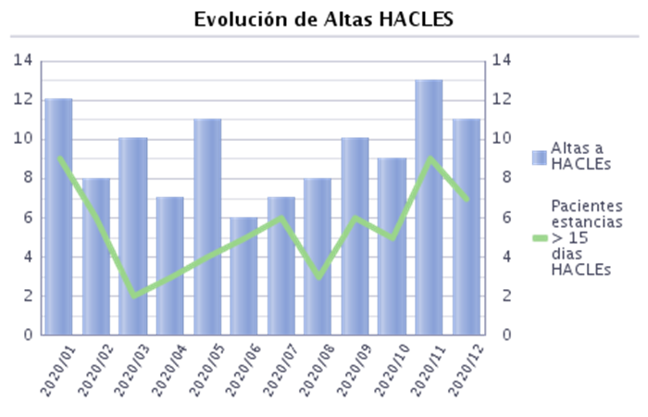
 |  | 2020 | 2020
 |  |  | Enero | Febrero | Marzo | Abril | Mayo | Junio | Julio | Agosto | Septiembre | Octubre | Noviembre | Diciembre
% Derivaciones a HACLE |  | 0.84% | 0.93% | 0.60% | 0.89% | 0.89% | 1.16% | 0.58% | 0.60% | 0.78% | 0.89% | 0.81% | 1.10% | 0.96%
Altas a HACLEs |  | 112 | 12 | 8 | 10 | 7 | 11 | 6 | 7 | 8 | 10 | 9 | 13 | 11
Altas |  | 13,269 | 1,291 | 1,325 | 1,118 | 785 | 952 | 1,032 | 1,173 | 1,031 | 1,120 | 1,110 | 1,185 | 1,147
% altas a HACLES estancia > 15d |  | 58.04% | 75.00% | 75.00% | 20.00% | 42.86% | 36.36% | 83.33% | 85.71% | 37.50% | 60.00% | 55.56% | 69.23% | 63.64%
Pacientes estancia > 15d HACLES |  | 65 | 9 | 6 | 2 | 3 | 4 | 5 | 6 | 3 | 6 | 5 | 9 | 7
EM derivaciones a HACLE |  | 20.38 | 24.17 | 29.75 | 12.60 | 16.43 | 16.64 | 19.67 | 26.14 | 14.25 | 19.90 | 16.11 | 22.77 | 25.00
Estancias HACLE |  | 2,282 | 290 | 238 | 126 | 115 | 183 | 118 | 183 | 114 | 199 | 145 | 296 | 275
Filtros Seleccionados: CENTRO H FRANCESC DE BORJA

 |  |  | % Derivaciones a HACLE
 |  |  | 2020 | 2020
Servicio Homologado | --- |  |  | Enero | Febrero | Marzo | Abril | Mayo | Junio | Julio | Agosto | Septiembre | Octubre | Noviembre | Diciembre
CIRUGÍA GENERAL |  |  | 0.00% | 0.00% | 0.00% | 0.00% | 0.00% | 0.00% | 0.00% | 0.00% | 0.00% | 0.00% | 0.00% | 0.00% | 0.00%
CIRUGÍA ORTOPÉDICA Y TRAUMATOLOGÍA |  |  | 0.97% | 1.85% | 0.80% | 1.14% | 0.00% | 0.00% | 0.00% | 0.80% | 0.86% | 1.74% | 2.00% | 0.00% | 1.60%
GINECOLOGÍA |  |  | 0.00% | 0.00% | 0.00% | 0.00% | 0.00% | 0.00% | 0.00% | 0.00% | 0.00% | 0.00% | 0.00% | 0.00% | 0.00%
HEMATOLOGÍA |  |  | 0.00% | 0.00% | 0.00% | 0.00% | 0.00% | 0.00% | 0.00% | 0.00% | 0.00% | 0.00% | 0.00% | 0.00% | 0.00%
MEDICINA INTENSIVA |  |  | 0.00% | 0.00% | 0.00% | 0.00% | 0.00% | 0.00% | 0.00% | 0.00% | 0.00% | 0.00% | 0.00% | 0.00% | 0.00%
MEDICINA INTERNA |  |  | 1.46% | 1.28% | 1.22% | 1.68% | 1.55% | 2.18% | 1.20% | 1.04% | 1.30% | 1.31% | 1.26% | 2.16% | 1.45%
NEONATOLOGÍA |  |  | 0.00% | 0.00% | 0.00% | 0.00% | 0.00% | 0.00% | 0.00% | 0.00% | 0.00% | 0.00% | 0.00% | 0.00% | 0.00%
OBSTETRICIA |  |  | 0.00% | 0.00% | 0.00% | 0.00% | 0.00% | 0.00% | 0.00% | 0.00% | 0.00% | 0.00% | 0.00% | 0.00% | 0.00%
OFTALMOLOGÍA |  |  | 0.00% | 0.00% | 0.00% | 0.00% | 0.00% | 0.00% | 0.00% | 0.00% | 0.00% | 0.00% | 0.00% | 0.00%
OTORRINOLARINGOLOGÍA |  |  | 0.00% | 0.00% | 0.00% | 0.00% | 0.00% | 0.00% | 0.00% | 0.00% | 0.00% | 0.00% | 0.00% | 0.00% | 0.00%
PEDIATRÍA ESPECIALIZADA |  |  | 0.00% | 0.00% | 0.00% | 0.00% | 0.00% | 0.00% | 0.00% | 0.00% | 0.00% | 0.00% | 0.00% | 0.00% | 0.00%
PSIQUIATRÍA |  |  | 1.06% | 7.14% | 0.00% | 0.00% | 0.00% | 0.00% | 0.00% | 0.00% | 0.00% | 0.00% | 0.00% | 7.69% | 0.00%
UNIDAD CORTA ESTANCIA |  |  | 0.00% | 0.00% | 0.00% | 0.00%
UROLOGÍA |  |  | 0.12% | 1.20% | 0.00% | 0.00% | 0.00% | 0.00% | 0.00% | 0.00% | 0.00% | 0.00% | 0.00% | 0.00% | 0.00%

Filtros Seleccionados: SERVICIO HOMOLOGADO
 |  |  | % Derivaciones a HACLE
 |  |  | 2020 | 2020
Servicio Homologado | Nivel Cronicidad |  |  | Enero | Febrero | Marzo | Abril | Mayo | Junio | Julio | Agosto | Septiembre | Octubre | Noviembre | Diciembre
CIRUGÍA ORTOPÉDICA Y TRAUMATOLOGÍA | Nivel 0 - Paciente sano o agudo |  | 0.34% | 0.00% | 0.00% | 0.00% | 0.00% | 0.00% | 0.00% | 3.03% | 0.00% | 0.00% | 0.00% | 0.00% | 0.00%
 | Nivel 1 - Paciente con factores de riesgo |  | 0.57% | 4.26% | 0.00% | 0.00% | 0.00% | 0.00% | 0.00% | 0.00% | 0.00% | 0.00% | 2.33% | 0.00% | 0.00%
 | Nivel 2 - Paciente crónico de complejidad moderada |  | 1.53% | 0.00% | 3.70% | 5.56% | 0.00% | 0.00% | 0.00% | 0.00% | 5.00% | 3.70% | 0.00% | 0.00% | 0.00%
 | Nivel 3 - Paciente crónico de alta complejidad o Paliativo |  | 2.61% | 0.00% | 0.00% | 0.00% | 0.00% | 0.00% | 0.00% | 0.00% | 0.00% | 5.56% | 9.09% | 0.00% | 10.00%
HEMATOLOGÍA | Nivel 0 - Paciente sano o agudo |  | 0.00% | 0.00% |  |  |  |  |  | 0.00% | 0.00% | 0.00% | 0.00%
 | Nivel 1 - Paciente con factores de riesgo |  | 0.00% | 0.00% | 0.00% | 0.00% | 0.00% | 0.00% | 0.00% | 0.00% | 0.00% | 0.00% | 0.00% | 0.00% | 0.00%
 | Nivel 2 - Paciente crónico de complejidad moderada |  | 0.00% | 0.00% | 0.00% | 0.00% | 0.00% | 0.00% | 0.00% | 0.00% | 0.00% | 0.00% | 0.00% | 0.00% | 0.00%
 | Nivel 3 - Paciente crónico de alta complejidad o Paliativo |  | 0.00% | 0.00% | 0.00% | 0.00% | 0.00% | 0.00% | 0.00% | 0.00% | 0.00% | 0.00% | 0.00% | 0.00% | 0.00%
MEDICINA INTERNA | Nivel 0 - Paciente sano o agudo |  | 0.35% | 0.00% | 0.00% | 3.39% | 0.00% | 0.00% | 0.00% | 0.00% | 0.00% | 0.00% | 0.00% | 0.00% | 0.00%
 | Nivel 1 - Paciente con factores de riesgo |  | 1.74% | 1.66% | 0.61% | 2.82% | 2.82% | 3.16% | 1.29% | 0.65% | 1.16% | 2.06% | 1.76% | 2.84% | 0.51%
 | Nivel 2 - Paciente crónico de complejidad moderada |  | 1.87% | 1.91% | 2.58% | 2.19% | 0.00% | 2.59% | 1.82% | 1.26% | 2.17% | 0.79% | 0.00% | 2.50% | 4.10%
 | Nivel 3 - Paciente crónico de alta complejidad o Paliativo |  | 1.20% | 0.80% | 1.02% | 0.00% | 1.69% | 1.52% | 1.01% | 1.54% | 1.13% | 1.28% | 1.79% | 1.35% | 1.26%
 | [Sin referencia] |  | 14.29% |  |  |  |  |  |  | 0.00% | 0.00% |  | 0.00% | 50.00% | 0.00%
 | [Vacio] |  | 0.00% | 0.00% | 0.00%
PSIQUIATRÍA | Nivel 0 - Paciente sano o agudo |  | 0.00% |  | 0.00% | 0.00% |  | 0.00% |  | 0.00% | 0.00% | 0.00% | 0.00% |  | 0.00%
 | Nivel 1 - Paciente con factores de riesgo |  | 1.75% | 9.09% | 0.00% | 0.00% | 0.00% | 0.00% | 0.00% | 0.00% | 0.00% | 0.00% | 0.00% | 11.11% | 0.00%
 | Nivel 2 - Paciente crónico de complejidad moderada |  | 0.00% | 0.00% | 0.00% | 0.00% | 0.00% | 0.00% | 0.00% | 0.00% | 0.00% | 0.00% | 0.00% | 0.00% | 0.00%
 | Nivel 3 - Paciente crónico de alta complejidad o Paliativo |  | 0.00% | 0.00% | 0.00% | 0.00% | 0.00% | 0.00% | 0.00% | 0.00% | 0.00% | 0.00% | 0.00% | 0.00% | 0.00%
 | [Vacio] |  | 0.00% |  |  |  |  |  |  | 0.00%
UROLOGÍA | Nivel 0 - Paciente sano o agudo |  | 0.00% | 0.00% | 0.00% | 0.00% | 0.00% | 0.00% | 0.00% | 0.00% | 0.00% | 0.00% | 0.00% | 0.00% | 0.00%
 | Nivel 1 - Paciente con factores de riesgo |  | 0.00% | 0.00% | 0.00% | 0.00% | 0.00% | 0.00% | 0.00% | 0.00% | 0.00% | 0.00% | 0.00% | 0.00% | 0.00%
 | Nivel 2 - Paciente crónico de complejidad moderada |  | 0.39% | 4.00% | 0.00% | 0.00% | 0.00% | 0.00% | 0.00% | 0.00% | 0.00% | 0.00% | 0.00% | 0.00% | 0.00%
 | Nivel 3 - Paciente crónico de alta complejidad o Paliativo |  | 0.00% | 0.00% | 0.00% | 0.00% | 0.00% | 0.00% | 0.00% | 0.00% | 0.00% | 0.00% | 0.00% | 0.00% | 0.00%
 | [Sin referencia] |  | 0.00% |  |  |  |  |  |  | 0.00%

Filtros Seleccionados: SERVICIO Y NIVEL CRONICIDAD
 | HOS080.1 - % derivaciones a HACLE no es nulo
y |  | Fecha de movimiento - año es igual que 2020
 | y | Departamento es igual que GANDIA
 | y | Centro es igual que H. FRANCESC DE BORJA

DERIVACIONES UHD
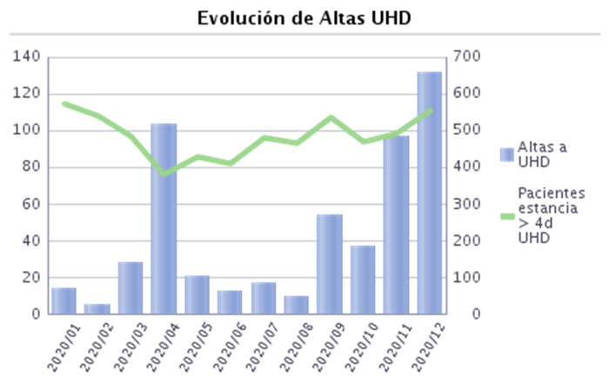
 |  | 2020 | 2020
 |  |  | Enero | Febrero | Marzo | Abril | Mayo | Junio | Julio | Agosto | Septiembre | Octubre | Noviembre | Diciembre
% Derivaciones a UHD |  | 3.99% | 1.08% | 0.38% | 2.50% | 13.12% | 2.21% | 1.26% | 1.45% | 0.97% | 4.82% | 3.33% | 8.19% | 11.42%
Altas a UHD |  | 530 | 14 | 5 | 28 | 103 | 21 | 13 | 17 | 10 | 54 | 37 | 97 | 131
Altas |  | 13,269 | 1,291 | 1,325 | 1,118 | 785 | 952 | 1,032 | 1,173 | 1,031 | 1,120 | 1,110 | 1,185 | 1,147
% Altas a UHD estancia > 4d |  | 78.30% | 100.00% | 60.00% | 92.86% | 91.26% | 85.71% | 84.62% | 76.47% | 90.00% | 70.37% | 59.46% | 75.26% | 71.76%
Pacientes estancia > 4d UHD |  | 5,826 | 575 | 539 | 485 | 381 | 431 | 411 | 481 | 466 | 537 | 471 | 493 | 556
EM derivaciones a UHD |  | 9.97 | 15.71 | 7.80 | 11.14 | 11.04 | 10.76 | 17.54 | 12.82 | 13.80 | 10.35 | 6.46 | 8.14 | 8.98
Estancias UHD |  | 5,283 | 220 | 39 | 312 | 1,137 | 226 | 228 | 218 | 138 | 559 | 239 | 790 | 1,177
Filtros Seleccionados: CENTRO H FRANCESC DE BORJA

 |  |  | % Derivaciones a UHD
 |  |  | 2020 | 2020
Servicio Homologado | --- |  |  | Enero | Febrero | Marzo | Abril | Mayo | Junio | Julio | Agosto | Septiembre | Octubre | Noviembre | Diciembre
CIRUGÍA GENERAL |  |  | 0.47% | 0.00% | 0.00% | 0.00% | 0.00% | 0.00% | 0.79% | 0.00% | 0.00% | 2.70% | 0.74% | 0.63% | 0.71%
CIRUGÍA ORTOPÉDICA Y TRAUMATOLOGÍA |  |  | 0.16% | 0.00% | 0.00% | 0.00% | 0.00% | 0.00% | 0.00% | 0.00% | 0.00% | 0.00% | 0.00% | 0.00% | 1.60%
GINECOLOGÍA |  |  | 0.30% | 0.00% | 0.00% | 0.00% | 0.00% | 0.00% | 0.00% | 0.00% | 0.00% | 4.35% | 0.00% | 0.00% | 0.00%
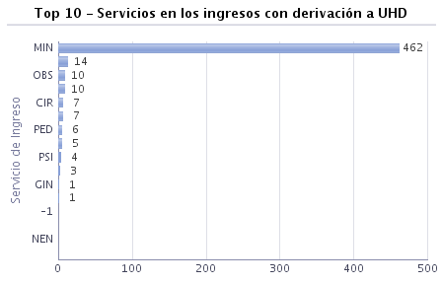
HEMATOLOGÍA |  |  | 4.46% | 0.00% | 5.26% | 0.00% | 0.00% | 18.18% | 0.00% | 7.14% | 0.00% | 7.14% | 0.00% | 0.00% | 16.67%
MEDICINA INTENSIVA |  |  | 0.00% | 0.00% | 0.00% | 0.00% | 0.00% | 0.00% | 0.00% | 0.00% | 0.00% | 0.00% | 0.00% | 0.00% | 0.00%
MEDICINA INTERNA |  |  | 7.24% | 1.77% | 0.52% | 4.86% | 21.90% | 3.57% | 1.80% | 2.43% | 1.67% | 7.54% | 6.31% | 16.76% | 18.97%
NEONATOLOGÍA |  |  | 0.00% | 0.00% | 0.00% | 0.00% | 0.00% | 0.00% | 0.00% | 0.00% | 0.00% | 0.00% | 0.00% | 0.00% | 0.00%
OBSTETRICIA |  |  | 0.80% | 0.00% | 0.00% | 0.00% | 1.22% | 0.00% | 0.00% | 1.98% | 0.00% | 1.05% | 0.96% | 1.09% | 4.23%
OFTALMOLOGÍA |  |  | 1.96% | 0.00% | 0.00% | 0.00% | 0.00% | 0.00% | 25.00% | 0.00% | 0.00% | 0.00% | 0.00% | 0.00%
OTORRINOLARINGOLOGÍA |  |  | 0.00% | 0.00% | 0.00% | 0.00% | 0.00% | 0.00% | 0.00% | 0.00% | 0.00% | 0.00% | 0.00% | 0.00% | 0.00%
PEDIATRÍA ESPECIALIZADA |  |  | 1.23% | 0.00% | 0.00% | 0.00% | 0.00% | 0.00% | 0.00% | 0.00% | 0.00% | 3.45% | 0.00% | 4.76% | 10.34%
PSIQUIATRÍA |  |  | 1.59% | 0.00% | 0.00% | 5.56% | 14.29% | 5.56% | 0.00% | 0.00% | 0.00% | 0.00% | 0.00% | 0.00% | 0.00%
UNIDAD CORTA ESTANCIA |  |  | 1.36% | 2.60% | 1.11% | 0.00%
UROLOGÍA |  |  | 1.17% | 1.20% | 0.00% | 1.54% | 4.55% | 0.00% | 2.67% | 0.00% | 1.89% | 1.69% | 0.00% | 0.00% | 3.39%

Filtros Seleccionados: SERVICIO

 |  |  | % Derivaciones a UHD
 |  |  | 2020 | 2020
Servicio Homologado | Nivel Cronicidad |  |  | Enero | Febrero | Marzo | Abril | Mayo | Junio | Julio | Agosto | Septiembre | Octubre | Noviembre | Diciembre
CIRUGÍA GENERAL | Nivel 0 - Paciente sano o agudo |  | 0.00% | 0.00% | 0.00% | 0.00% | 0.00% | 0.00% | 0.00% | 0.00% | 0.00% | 0.00% | 0.00% | 0.00% | 0.00%
 | Nivel 1 - Paciente con factores de riesgo |  | 0.56% | 0.00% | 0.00% | 0.00% | 0.00% | 0.00% | 1.61% | 0.00% | 0.00% | 4.08% | 0.00% | 1.37% | 0.00%
 | Nivel 2 - Paciente crónico de complejidad moderada |  | 0.62% | 0.00% | 0.00% | 0.00% | 0.00% | 0.00% | 0.00% | 0.00% | 0.00% | 3.70% | 0.00% | 0.00% | 3.33%
 | Nivel 3 - Paciente crónico de alta complejidad o Paliativo |  | 0.50% | 0.00% | 0.00% | 0.00% | 0.00% | 0.00% | 0.00% | 0.00% | 0.00% | 0.00% | 5.56% | 0.00% | 0.00%
 | [Sin referencia] |  | 0.00% |  |  |  |  |  |  |  | 0.00% | 0.00%
CIRUGÍA ORTOPÉDICA Y TRAUMATOLOGÍA | Nivel 0 - Paciente sano o agudo |  | 0.34% | 0.00% | 0.00% | 0.00% | 0.00% | 0.00% | 0.00% | 0.00% | 0.00% | 0.00% | 0.00% | 0.00% | 4.35%
 | Nivel 1 - Paciente con factores de riesgo |  | 0.19% | 0.00% | 0.00% | 0.00% | 0.00% | 0.00% | 0.00% | 0.00% | 0.00% | 0.00% | 0.00% | 0.00% | 2.17%
 | Nivel 2 - Paciente crónico de complejidad moderada |  | 0.00% | 0.00% | 0.00% | 0.00% | 0.00% | 0.00% | 0.00% | 0.00% | 0.00% | 0.00% | 0.00% | 0.00% | 0.00%
 | Nivel 3 - Paciente crónico de alta complejidad o Paliativo |  | 0.00% | 0.00% | 0.00% | 0.00% | 0.00% | 0.00% | 0.00% | 0.00% | 0.00% | 0.00% | 0.00% | 0.00% | 0.00%
GINECOLOGÍA | Nivel 0 - Paciente sano o agudo |  | 0.00% | 0.00% | 0.00% | 0.00% | 0.00% | 0.00% | 0.00% | 0.00% | 0.00% | 0.00% | 0.00% | 0.00% | 0.00%
 | Nivel 1 - Paciente con factores de riesgo |  | 0.00% | 0.00% | 0.00% | 0.00% | 0.00% | 0.00% | 0.00% | 0.00% | 0.00% | 0.00% | 0.00% | 0.00% | 0.00%
 | Nivel 2 - Paciente crónico de complejidad moderada |  | 3.70% | 0.00% | 0.00% | 0.00% | 0.00% | 0.00% |  | 0.00% | 0.00% | 33.33% | 0.00% | 0.00%
 | Nivel 3 - Paciente crónico de alta complejidad o Paliativo |  | 0.00% |  | 0.00% |  |  | 0.00% |  | 0.00% |  | 0.00% |  | 0.00% | 0.00%
 | [Sin referencia] |  | 0.00% |  |  |  |  |  |  | 0.00% |  |  |  |  | 0.00%
HEMATOLOGÍA | Nivel 0 - Paciente sano o agudo |  | 0.00% | 0.00% |  |  |  |  |  | 0.00% | 0.00% | 0.00% | 0.00%
 | Nivel 1 - Paciente con factores de riesgo |  | 8.70% | 0.00% | 0.00% | 0.00% | 0.00% | 33.33% | 0.00% | 16.67% | 0.00% | 0.00% | 0.00% | 0.00% | 40.00%
 | Nivel 2 - Paciente crónico de complejidad moderada |  | 4.44% | 0.00% | 0.00% | 0.00% | 0.00% | 25.00% | 0.00% | 0.00% | 0.00% | 20.00% | 0.00% | 0.00% | 0.00%
 | Nivel 3 - Paciente crónico de alta complejidad o Paliativo |  | 1.64% | 0.00% | 8.33% | 0.00% | 0.00% | 0.00% | 0.00% | 0.00% | 0.00% | 0.00% | 0.00% | 0.00% | 0.00%
MEDICINA INTERNA | Nivel 0 - Paciente sano o agudo |  | 16.40% | 0.00% | 0.00% | 16.95% | 36.36% | 0.00% | 2.70% | 3.08% | 2.13% | 17.86% | 14.29% | 54.29% | 43.94%
 | Nivel 1 - Paciente con factores de riesgo |  | 9.87% | 2.21% | 0.00% | 7.04% | 32.39% | 4.43% | 1.94% | 3.23% | 1.73% | 9.79% | 5.88% | 24.43% | 24.62%
 | Nivel 2 - Paciente crónico de complejidad moderada |  | 5.23% | 1.27% | 1.29% | 1.46% | 19.10% | 4.31% | 2.73% | 1.89% | 2.90% | 5.56% | 7.50% | 9.17% | 13.11%
 | Nivel 3 - Paciente crónico de alta complejidad o Paliativo |  | 4.31% | 1.99% | 0.51% | 2.03% | 11.30% | 3.03% | 1.01% | 2.05% | 0.56% | 4.27% | 4.48% | 9.01% | 10.50%
 | [Sin referencia] |  | 0.00% |  |  |  |  |  |  | 0.00% | 0.00% |  | 0.00% | 0.00% | 0.00%
 | [Vacio] |  | 0.00% | 0.00% | 0.00%
OBSTETRICIA | Nivel 0 - Paciente sano o agudo |  | 0.97% | 0.00% | 0.00% | 0.00% | 0.00% | 0.00% | 0.00% | 2.04% | 0.00% | 1.96% | 1.72% | 1.85% | 4.65%
 | Nivel 1 - Paciente con factores de riesgo |  | 0.61% | 0.00% | 0.00% | 0.00% | 2.78% | 0.00% | 0.00% | 1.96% | 0.00% | 0.00% | 0.00% | 0.00% | 3.70%
 | Nivel 2 - Paciente crónico de complejidad moderada |  | 0.00% | 0.00% | 0.00% | 0.00% | 0.00% |  | 0.00% | 0.00% | 0.00% |  |  | 0.00% | 0.00%
 | Nivel 3 - Paciente crónico de alta complejidad o Paliativo |  | 0.00% | 0.00% |  |  |  | 0.00% |  |  |  |  | 0.00%
OFTALMOLOGÍA | Nivel 0 - Paciente sano o agudo |  | 0.00% | 0.00% | 0.00% | 0.00% | 0.00% |  | 0.00% | 0.00% |  |  | 0.00% | 0.00%
 | Nivel 1 - Paciente con factores de riesgo |  | 5.26% | 0.00% | 0.00% | 0.00% | 0.00% | 0.00% | 100.00% | 0.00% | 0.00% | 0.00%
 | Nivel 2 - Paciente crónico de complejidad moderada |  | 0.00% | 0.00% | 0.00% | 0.00% |  | 0.00% | 0.00% | 0.00% | 0.00% | 0.00% | 0.00%
 | Nivel 3 - Paciente crónico de alta complejidad o Paliativo |  | 0.00% |  | 0.00% | 0.00% |  |  |  | 0.00% |  | 0.00% | 0.00% | 0.00%
PEDIATRÍA ESPECIALIZADA | Nivel 0 - Paciente sano o agudo |  | 0.91% | 0.00% | 0.00% | 0.00% | 0.00% | 0.00% | 0.00% | 0.00% | 0.00% | 5.56% | 0.00% | 0.00% | 8.33%
 | Nivel 1 - Paciente con factores de riesgo |  | 0.79% | 0.00% | 0.00% | 0.00% | 0.00% | 0.00% | 0.00% | 0.00% | 0.00% | 0.00% | 0.00% | 0.00% | 33.33%
 | Nivel 2 - Paciente crónico de complejidad moderada |  | 0.00% |  | 0.00% | 0.00% | 0.00% | 0.00% | 0.00% | 0.00% | 0.00% |  | 0.00% | 0.00% | 0.00%
 | Nivel 3 - Paciente crónico de alta complejidad o Paliativo |  | 11.76% | 0.00% |  |  | 0.00% | 0.00% |  | 0.00% | 0.00% | 0.00% |  | 66.67% | 0.00%
PSIQUIATRÍA | Nivel 0 - Paciente sano o agudo |  | 0.00% |  | 0.00% | 0.00% |  | 0.00% |  | 0.00% | 0.00% | 0.00% | 0.00% |  | 0.00%
 | Nivel 1 - Paciente con factores de riesgo |  | 0.88% | 0.00% | 0.00% | 0.00% | 20.00% | 0.00% | 0.00% | 0.00% | 0.00% | 0.00% | 0.00% | 0.00% | 0.00%
 | Nivel 2 - Paciente crónico de complejidad moderada |  | 6.45% | 0.00% | 0.00% | 25.00% | 0.00% | 16.67% | 0.00% | 0.00% | 0.00% | 0.00% | 0.00% | 0.00% | 0.00%
 | Nivel 3 - Paciente crónico de alta complejidad o Paliativo |  | 0.00% | 0.00% | 0.00% | 0.00% | 0.00% | 0.00% | 0.00% | 0.00% | 0.00% | 0.00% | 0.00% | 0.00% | 0.00%
 | [Vacio] |  | 0.00% |  |  |  |  |  |  | 0.00%
UNIDAD CORTA ESTANCIA | Nivel 0 - Paciente sano o agudo |  | 0.00% | 0.00% | 0.00% | 0.00%
 | Nivel 1 - Paciente con factores de riesgo |  | 0.00% | 0.00% | 0.00% | 0.00%
 | Nivel 2 - Paciente crónico de complejidad moderada |  | 1.67% | 4.17% | 0.00% | 0.00%
 | Nivel 3 - Paciente crónico de alta complejidad o Paliativo |  | 2.00% | 2.78% | 2.22% | 0.00%
UROLOGÍA | Nivel 0 - Paciente sano o agudo |  | 0.00% | 0.00% | 0.00% | 0.00% | 0.00% | 0.00% | 0.00% | 0.00% | 0.00% | 0.00% | 0.00% | 0.00% | 0.00%
 | Nivel 1 - Paciente con factores de riesgo |  | 1.36% | 0.00% | 0.00% | 0.00% | 10.00% | 0.00% | 4.00% | 0.00% | 0.00% | 0.00% | 0.00% | 0.00% | 5.88%
 | Nivel 2 - Paciente crónico de complejidad moderada |  | 0.77% | 0.00% | 0.00% | 0.00% | 0.00% | 0.00% | 0.00% | 0.00% | 8.33% | 0.00% | 0.00% | 0.00% | 4.55%
 | Nivel 3 - Paciente crónico de alta complejidad o Paliativo |  | 1.99% | 5.56% | 0.00% | 5.88% | 0.00% | 0.00% | 6.67% | 0.00% | 0.00% | 7.14% | 0.00% | 0.00% | 0.00%
 | [Sin referencia] |  | 0.00% |  |  |  |  |  |  | 0.00%

Filtros Seleccionados:SERVICIO Y NIVEL CRONICIDAD

TRASLADOS
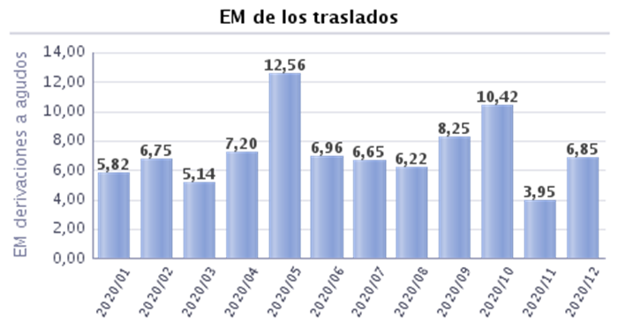
 |  | 2020 | 2020
 |  |  | Enero | Febrero | Marzo | Abril | Mayo | Junio | Julio | Agosto | Septiembre | Octubre | Noviembre | Diciembre
% Traslados |  | 2.03% | 2.17% | 2.11% | 1.88% | 2.55% | 1.89% | 2.62% | 1.71% | 2.62% | 1.79% | 1.71% | 1.77% | 1.74%
Traslados |  | 269 | 28 | 28 | 21 | 20 | 18 | 27 | 20 | 27 | 20 | 19 | 21 | 20
Altas |  | 13,269 | 1,291 | 1,325 | 1,118 | 785 | 952 | 1,032 | 1,173 | 1,031 | 1,120 | 1,110 | 1,185 | 1,147
EM derivaciones a agudos |  | 7.07 | 5.82 | 6.75 | 5.14 | 7.20 | 12.56 | 6.96 | 6.65 | 6.22 | 8.25 | 10.42 | 3.95 | 6.85
Estancias agudos |  | 1,902 | 163 | 189 | 108 | 144 | 226 | 188 | 133 | 168 | 165 | 198 | 83 | 137

 |  |  | % Traslados
 |  |  | 2020 | 2020
Servicio Homologado | --- |  |  | Enero | Febrero | Marzo | Abril | Mayo | Junio | Julio | Agosto | Septiembre | Octubre | Noviembre | Diciembre
CIRUGÍA GENERAL |  |  | 1.83% | 2.38% | 3.25% | 0.00% | 9.72% | 3.23% | 0.79% | 1.68% | 3.13% | 0.90% | 0.00% | 0.00% | 0.71%
CIRUGÍA ORTOPÉDICA Y TRAUMATOLOGÍA |  |  | 1.54% | 0.00% | 0.00% | 1.14% | 0.00% | 1.41% | 3.09% | 2.40% | 3.45% | 2.61% | 0.00% | 1.59% | 1.60%
GINECOLOGÍA |  |  | 0.89% | 0.00% | 0.00% | 0.00% | 0.00% | 0.00% | 3.23% | 0.00% | 7.69% | 0.00% | 0.00% | 2.56% | 0.00%
HEMATOLOGÍA |  |  | 1.91% | 0.00% | 5.26% | 8.33% | 0.00% | 0.00% | 0.00% | 0.00% | 0.00% | 7.14% | 0.00% | 0.00% | 0.00%
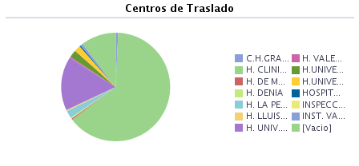
MEDICINA INTENSIVA |  |  | 21.64% | 22.22% | 44.44% | 23.08% | 21.05% | 20.00% | 16.67% | 9.09% | 50.00% | 17.65% | 66.67% | 20.83% | 15.38%
MEDICINA INTERNA |  |  | 1.81% | 2.09% | 1.74% | 1.87% | 1.11% | 2.18% | 3.19% | 1.74% | 2.42% | 1.48% | 1.26% | 1.08% | 1.61%
NEONATOLOGÍA |  |  | 15.50% | 23.53% | 23.08% | 12.50% | 15.38% | 0.00% | 0.00% | 0.00% | 25.00% | 22.22% | 16.67% | 16.67% | 20.00%
OBSTETRICIA |  |  | 1.07% | 2.20% | 0.00% | 1.82% | 0.00% | 0.00% | 2.06% | 0.99% | 1.22% | 1.05% | 1.92% | 1.09% | 0.00%
OFTALMOLOGÍA |  |  | 0.00% | 0.00% | 0.00% | 0.00% | 0.00% | 0.00% | 0.00% | 0.00% | 0.00% | 0.00% | 0.00% | 0.00%
OTORRINOLARINGOLOGÍA |  |  | 1.01% | 0.00% | 0.00% | 0.00% | 0.00% | 0.00% | 0.00% | 0.00% | 0.00% | 0.00% | 0.00% | 4.55% | 7.14%
PEDIATRÍA ESPECIALIZADA |  |  | 4.11% | 5.71% | 8.77% | 1.75% | 5.56% | 3.23% | 6.06% | 4.00% | 0.00% | 0.00% | 2.56% | 7.14% | 0.00%
PSIQUIATRÍA |  |  | 2.65% | 0.00% | 0.00% | 5.56% | 14.29% | 0.00% | 0.00% | 0.00% | 0.00% | 0.00% | 16.67% | 0.00% | 7.14%
UNIDAD CORTA ESTANCIA |  |  | 0.00% | 0.00% | 0.00% | 0.00%
UROLOGÍA |  |  | 0.12% | 0.00% | 0.00% | 0.00% | 0.00% | 0.00% | 0.00% | 0.00% | 0.00% | 0.00% | 1.28% | 0.00% | 0.00%

READMISIONES
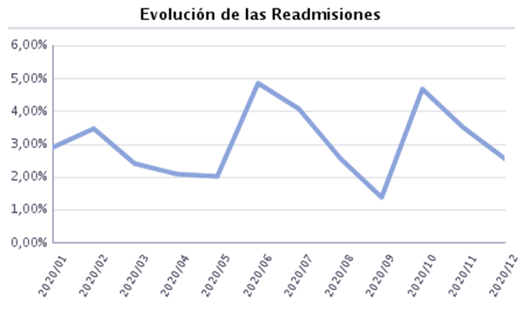
 |  | 2020 | 2020
 |  |  | Enero | Febrero | Marzo | Abril | Mayo | Junio | Julio | Agosto | Septiembre | Octubre | Noviembre | Diciembre
% Readmisiones |  | 3.09% | 2.92% | 3.49% | 2.42% | 2.09% | 2.02% | 4.84% | 4.07% | 2.54% | 1.38% | 4.69% | 3.53% | 2.54%
Readmisiones a 72h alta |  | 301 | 29 | 40 | 25 | 8 | 16 | 45 | 27 | 14 | 10 | 43 | 27 | 17
Ingresos externos |  | 13,274 | 1,300 | 1,317 | 1,073 | 764 | 990 | 1,032 | 1,154 | 1,102 | 1,085 | 1,108 | 1,247 | 1,102
Readmisiones a 24h alta |  | 109 | 9 | 6 | 1 | 8 | 4 | 5 | 20 | 14 | 5 | 9 | 17 | 11
Filtros Seleccionados: CENTRO H FRANCESC DE BORJA

 |  |  | % Readmisiones
 |  |  | 2020 | 2020
Servicio homologado | --- |  |  | Enero | Febrero | Marzo | Abril | Mayo | Junio | Julio | Agosto | Septiembre | Octubre | Noviembre | Diciembre
CIRUGÍA GENERAL |  |  | 1.97% | 0.00% | 2.61% | 0.00% | 14.49% | 0.00% | 0.00% | 0.81% | 0.00% | 1.80% | 0.00% | 3.11% | 4.58%
CIRUGÍA ORTOPÉDICA Y TRAUMATOLOGÍA |  |  | 3.37% | 0.00% | 2.42% | 5.19% | 0.00% | 0.00% | 1.02% | 8.46% | 0.00% | 0.00% | 7.14% | 0.00% | 13.76%
GINECOLOGÍA |  |  | 1.50% | 0.00% | 0.00% | 0.00% | 0.00% | 0.00% | 10.00% | 2.86% | 0.00% | 0.00% | 3.57% | 0.00% | 0.00%
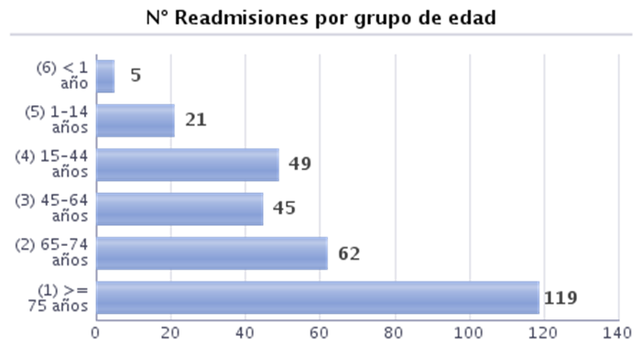
HEMATOLOGÍA |  |  | 4.62% | 0.00% | 0.00% | 0.00% | 0.00% | 0.00% | 0.00% | 0.00% | 35.29% | 0.00% | 0.00% | 0.00% | 0.00%
MEDICINA INTENSIVA |  |  | 1.87% | 0.00% | 8.57% | 0.00% | 0.00% | 0.00% | 4.44% | 0.00% | 0.00% | 2.22% | 6.67% | 1.85% | 0.00%
MEDICINA INTERNA |  |  | 3.39% | 2.60% | 5.23% | 1.56% | 1.44% | 3.66% | 6.88% | 3.90% | 3.09% | 1.83% | 6.90% | 3.70% | 0.16%
NEONATOLOGÍA |  |  | 8.59% | 31.58% | 0.00% | 0.00% | 0.00% | 0.00% | 0.00% | 100.00% | 0.00% | 0.00% | 0.00% | 0.00% | 0.00%
OBSTETRICIA |  |  | 0.81% | 2.06% | 0.00% | 0.00% | 0.00% | 0.00% | 4.04% | 0.00% | 2.41% | 0.00% | 0.93% | 0.00% | 0.00%
OFTALMOLOGÍA |  |  | 0.00% | 0.00% | 0.00% | 0.00% | 0.00% | 0.00% | 0.00% | 0.00% | 0.00% | 0.00% | 0.00% | 0.00%
OTORRINOLARINGOLOGÍA |  |  | 1.03% | 8.70% | 0.00% | 0.00% | 0.00% | 0.00% | 0.00% | 0.00% | 0.00% | 0.00% | 0.00% | 0.00% | 0.00%
PEDIATRÍA ESPECIALIZADA |  |  | 4.31% | 0.00% | 1.75% | 12.50% | 0.00% | 0.00% | 22.86% | 6.25% | 6.25% | 0.00% | 0.00% | 0.00% | 0.00%
PSIQUIATRÍA |  |  | 9.63% | 46.67% | 0.00% | 0.00% | 0.00% | 0.00% | 0.00% | 25.00% | 0.00% | 0.00% | 0.00% | 0.00% | 40.00%
UNIDAD CORTA ESTANCIA |  |  | 3.38% | 6.90% | 2.11% | 0.00%
UROLOGÍA |  |  | 3.99% | 0.00% | 3.92% | 12.50% | 0.00% | 1.92% | 0.00% | 0.00% | 0.00% | 2.94% | 2.99% | 17.35% | 0.00%

Filtros Seleccionados: SERVICIO

 |  |  | % Readmisiones
 |  |  | 2020 | 2020
Servicio homologado | Tipo de ingreso |  |  | Enero | Febrero | Marzo | Abril | Mayo | Junio | Julio | Agosto | Septiembre | Octubre | Noviembre | Diciembre
CIRUGÍA GENERAL | Programado |  | 2.25% | 0.00% | 1.61% | 0.00% | 0.00% | 0.00% | 0.00% | 0.00% | 0.00% | 3.77% | 0.00% | 6.17% | 14.63%
 | Urgente |  | 1.75% | 0.00% | 3.30% | 0.00% | 18.87% | 0.00% | 0.00% | 1.49% | 0.00% | 0.00% | 0.00% | 0.00% | 0.00%
CIRUGÍA ORTOPÉDICA Y TRAUMATOLOGÍA | Programado |  | 2.04% | 0.00% | 0.00% | 13.79% | 0.00% | 0.00% | 3.85% | 6.00% | 0.00% | 0.00% | 0.00% | 0.00% | 0.00%
 | Urgente |  | 4.00% | 0.00% | 4.17% | 0.00% | 0.00% | 0.00% | 0.00% | 10.00% | 0.00% | 0.00% | 10.29% | 0.00% | 19.23%
GINECOLOGÍA | Programado |  | 0.00% | 0.00% | 0.00% | 0.00% | 0.00% | 0.00% | 0.00% | 0.00% | 0.00% | 0.00% | 0.00% | 0.00% | 0.00%
 | Urgente |  | 3.29% | 0.00% | 0.00% | 0.00% | 0.00% | 0.00% | 17.65% | 6.67% | 0.00% | 0.00% | 6.67% | 0.00% | 0.00%
HEMATOLOGÍA | Programado |  | 33.33% | 0.00% | 0.00% |  | 0.00% | 0.00% | 0.00% | 0.00% | 120.00% | 0.00% | 0.00% | 0.00%
 | Urgente |  | 0.00% | 0.00% | 0.00% | 0.00% | 0.00% | 0.00% | 0.00% | 0.00% | 0.00% | 0.00% | 0.00% | 0.00% | 0.00%
MEDICINA INTENSIVA | Programado |  | 1.61% | 0.00% | 0.00% | 0.00% | 0.00% | 0.00% | 0.00% | 0.00% | 0.00% | 0.00% | 25.00% | 0.00% | 0.00%
 | Urgente |  | 1.91% | 0.00% | 9.38% | 0.00% | 0.00% | 0.00% | 5.00% | 0.00% | 0.00% | 2.70% | 3.85% | 2.08% | 0.00%
MEDICINA INTERNA | Programado |  | 1.59% | 0.00% | 0.00% | 0.00% | 0.00% | 0.00% | 11.11% | 7.14% | 0.00% | 0.00% | 0.00% | 0.00% | 0.00%
 | Urgente |  | 3.48% | 2.70% | 5.54% | 1.62% | 1.47% | 3.85% | 6.62% | 3.72% | 3.17% | 1.94% | 7.49% | 3.93% | 0.17%
NEONATOLOGÍA | Urgente |  | 8.59% | 31.58% | 0.00% | 0.00% | 0.00% | 0.00% | 0.00% | 100.00% | 0.00% | 0.00% | 0.00% | 0.00% | 0.00%
OBSTETRICIA | Programado |  | 0.00% | 0.00% | 0.00% | 0.00% | 0.00% | 0.00% | 0.00% | 0.00% | 0.00% | 0.00% | 0.00% | 0.00% | 0.00%
 | Urgente |  | 0.88% | 2.22% | 0.00% | 0.00% | 0.00% | 0.00% | 4.60% | 0.00% | 2.50% | 0.00% | 0.98% | 0.00% | 0.00%
OFTALMOLOGÍA | Programado |  | 0.00% | 0.00% | 0.00% | 0.00% | 0.00% | 0.00% | 0.00% | 0.00% | 0.00% | 0.00% | 0.00% | 0.00%
 | Urgente |  | 0.00% | 0.00% | 0.00% | 0.00% | 0.00% | 0.00% | 0.00% |  | 0.00% | 0.00%
OTORRINOLARINGOLOGÍA | Programado |  | 0.00% | 0.00% | 0.00% | 0.00% | 0.00% | 0.00% | 0.00% | 0.00% | 0.00% | 0.00% | 0.00% | 0.00% | 0.00%
 | Urgente |  | 5.00% | 33.33% | 0.00% | 0.00% | 0.00% | 0.00% | 0.00% | 0.00% | 0.00% | 0.00% | 0.00% | 0.00% | 0.00%
PEDIATRÍA ESPECIALIZADA | Programado |  | 2.60% | 0.00% | 14.29% | 0.00% | 0.00% | 0.00% | 7.14% | 0.00% | 0.00% | 0.00% | 0.00% | 0.00% | 0.00%
 | Urgente |  | 4.63% | 0.00% | 0.00% | 14.89% | 0.00% | 0.00% | 33.33% | 9.09% | 6.67% | 0.00% | 0.00% | 0.00% | 0.00%
PSIQUIATRÍA | Programado |  | 0.00% |  |  |  |  |  |  |  | 0.00%
 | Urgente |  | 9.68% | 46.67% | 0.00% | 0.00% | 0.00% | 0.00% | 0.00% | 25.00% | 0.00% | 0.00% | 0.00% | 0.00% | 40.00%
UNIDAD CORTA ESTANCIA | Programado |  | 0.00% | 0.00% | 0.00% | 0.00%
 | Urgente |  | 3.62% | 7.32% | 2.25% | 0.00%
UROLOGÍA | Programado |  | 2.21% | 0.00% | 0.00% | 11.43% | 0.00% | 3.33% | 0.00% | 0.00% | 0.00% | 4.55% | 0.00% | 5.17% | 0.00%
 | Urgente |  | 6.13% | 0.00% | 8.70% | 14.29% | 0.00% | 0.00% | 0.00% | 0.00% | 0.00% | 0.00% | 5.71% | 35.00% | 0.00%
Filtros Seleccionados: SERVICIO Y TIPO INGRESO

